試作フロー
手 順 書
 |  |  |  | 管理番号 |  |  | 頁
型 名 |  |  |  | 工程番号 |  | －
作業内容 | 実装プログラム作成の流れ（試作）

START

新しい基板？
 |  |  | NO
 |  |  |  |  | 実装基板の実技マウントデータ有無を確認します。

 |  | YES

マウントデータ
の作成
 |  |  |  |  | マウントデータを作成します。
 |  |  |  |  | ➡マウントデータ作成

差分出力
 |  |  |  |  | 部品表、マウントデータの差分を出力します。
 |  |  |  |  | ➡差分出力手順は別紙参照

担当手配部品
の確認
 |  |  |  |  | 担当手配部品を確認し、ダミーコードを作成します。
 |  |  |  |  | *担当手配部品がない時は、ダミーコード不要です。
 |  |  |  |  | ➡ダミーコードパーツ作成

PADと部品の
向き合わせ
 |  |  |  |  | PAD図面を正として、部品の向きを補正します。
 |  |  |  |  | ➡マウントデータ補正角度確認

AOI用
マウントデータ作成
 |  |  |  |  | AOI用に部品向きを補正したマウントデータを作成します。
 |  |  |  |  | ➡実装補正マウントデータ作成

DGS用
マウントデータ作成
 |  |  |  |  | DGS用に部品向きを補正、担当手配部品をダミーコードに置換、
 |  |  |  |  | 未実装部品を削除したマウントデータを作成します。
 |  |  |  |  | ➡DGS実装マウントデータ作成

基板データ
新規作成
 |  |  |  |  | DGS用マウントデータからPCBを作成します。
 |  |  |  |  | ＊既存の基板と同じ場合は、PCBを流用可とします。
 |  |  |  |  | ➡PCB新規作成

PLMと比較して
差分確認
 |  |  |  |  | PLM（M-BOM）部品表と基板データを比較します。
 |  |  |  |  | ＊新規なので差分ないと思いますが、一応確認
 |  |  |  |  | ➡PLM照合

A

作業内容 | 実装プログラム作成の流れ（試作）

A

ジョブデータ作成
 |  |  |  |  | 提出用ジョブデータの作成を行います。
 |  |  |  |  | ➡ジョブ作成、SD作成

ソフト登録
 |  |  |  |  | 基板データ、配列データ、ジョブデータをPLMに登録します。
 |  |  |  |  | ➡ソフト登録手順は別紙参照

SMTマスタ登録
 |  |  |  |  | SMTマスタを登録します。
 |  |  |  |  | ＊登録済みの場合は、内容を確認します。
 |  |  |  |  | ➡指示書作成、その他

試作指示書作成
 |  |  |  |  | 試作指示書を作成します。
 |  |  |  |  | ➡指示書作成、その他

END

設計変更_部品フロー
手 順 書
 |  |  |  | 管理番号 |  |  | 頁
型 名 |  |  |  | 工程番号 |  | －
作業内容 | 実装プログラム作成の流れ（設計変更_部品変更）

START

設計変更部品
登録あり？
 |  |  | YES
 |  |  |  |  | 設計変更指示書に記載の設計変更部品が
 |  |  |  |  | DGSへ登録されているか確認します。
 |  | NO

DGSへ
パーツデータ登録
 |  |  |  |  | 設計変更部品のパーツデータを作成します。
 |  |  |  |  | ➡パーツデータ作成

量産品基板の
複製作成
 |  |  |  |  | 前回の量産品PCBを流用します。
 |  |  |  |  | ➡改定番号確認、PCB流用作成

基板データ編集
 |  |  |  |  | 変更品目リスト部品の追加／削除／変更を行います。
 |  |  |  |  | ➡PCB編集、CSV出力

PLMと比較して
差分確認
 |  |  |  |  | PLM（M-BOM）部品表と基板データを比較します。
 |  |  |  |  | ➡PLM照合

差分なし
 |  |  | NO

 |  | YES

ジョブデータ作成
 |  |  |  |  | 提出用ジョブデータの作成を行います。
 |  |  |  |  | ➡ジョブ作成、SD作成

ソフト登録
 |  |  |  |  | 基板データ、配列データ、ジョブデータをPLMに登録します。
 |  |  |  |  | ➡ソフト登録手順は別紙参照

END

設計変更_改版フロー
手 順 書
 |  |  |  | 管理番号 |  |  | 頁
型 名 |  |  |  | 工程番号 |  | －
作業内容 | 実装プログラム作成の流れ（設計変更_基板改版）

START

試作基板の
複製作成
 |  |  |  |  | 維持改良試作のPCBデータを流用します。
 |  |  |  |  | ➡改定番号確認、PCB流用作成

基板データ出力
 |  |  |  |  | 流用作成したPCBデータを出力します。
 |  |  |  |  | ➡CSV出力

PLMと比較して
差分確認
 |  |  |  |  | PLMとの差分を確認します。
 |  |  |  |  | ➡PLM照合

基板データ編集
 |  |  |  |  | PLM比較差分の追加／削除／変更を行います。
 |  |  |  |  | 変更品目リストの追加／削除／変更を行います。
 |  |  |  |  | ➡PCB編集、CSV出力

PLMと比較して
差分確認
 |  |  |  |  | PLM（M-BOM）部品表と基板データを比較します。
 |  |  |  |  | ➡PLM照合

差分なし
 |  |  | NO

 |  | YES

ジョブデータ作成
 |  |  |  |  | 提出用ジョブデータの作成を行います。
 |  |  |  |  | ➡ジョブ作成、SD作成

ソフト登録
 |  |  |  |  | 基板データ、配列データ、ジョブデータをPLMに登録します。
 |  |  |  |  | ➡ソフト登録手順は別紙参照

END

新製品フロー
手 順 書
 |  |  |  | 管理番号 |  |  | 頁
型 名 |  |  |  | 工程番号 |  | －
作業内容 | 実装プログラム作成の流れ（新製品）

START

試作基板の
複製作成
 |  |  |  |  | 量産試作のPCBデータを流用します。
 |  |  |  |  | ＊場合によっては量産品PCBデータを流用します。
 |  |  |  |  | ➡改定番号確認、PCB流用作成

基板データ編集
 |  |  |  |  | 差分部品の追加／削除／変更を行います。
 |  |  |  |  | ＊ダミーコードは、正規部品に戻します。
 |  |  |  |  | ➡PCB編集、CSV出力

PLMと比較して
差分確認
 |  |  |  |  | PLM（M-BOM）部品表と基板データを比較します。
 |  |  |  |  | ➡PLM照合

差分なし
 |  |  | NO

 |  | YES

ジョブデータ作成
 |  |  |  |  | 提出用ジョブデータの作成を行います。
 |  |  |  |  | ➡ジョブ作成、SD作成

ソフト登録
 |  |  |  |  | 基板データ、配列データ、ジョブデータをPLMに登録します。
 |  |  |  |  | ➡ソフト登録手順は別紙参照

SMTマスタ登録
 |  |  |  |  | SMTマスタを登録します。
 |  |  |  |  | ＊登録済みの場合は、内容を確認します。
 |  |  |  |  | ➡指示書作成、その他

END

マウントデータ作成
手 順 書
 |  |  |  |  |  |  | 管理番号 |  | 頁
型 名 |  |  |  |  |  |  | 工程番号 | －
作業内容 |  |  |  | マウントデータの作成

1．新たに作成するマウントデータ名を決めます。
 | 今回の基板図番のハイフン以降を参考に、\\nksv250\富岡（株）_実装\実装技術\mount_da\ 内の
 | ファイルと被らないマウントデータ名を作成します。
 | 例 |  | 基板図番 |  |  | マウントデータ名
 |  |  | ****-912345 |  | ⇒ | 912345_00
 |  |  | ****-912345A |  | ⇒ | 912345_a0
 | 基板図番のハイフン以降が同じであった場合、マウントデータ名の最後の数字を”+1”してください。

2．以下のフォルダへAWメーカから納入されたマウントデータを保存します。
 | \\nksv250\富岡（株）_実装\実装技術\##個人フォルダ##\共有フォルダ\実装プログラム\
 |  | マウントデータ\マウントデータ格納\

3．下記ルールに従い、保存したマウントデータのファイル名を変更します。
 | b.txt ： 部品面 ※Pn、RA
 | h.txt ： はんだ面 ※P1、RB
 | bh.txt ： 部品面 + はんだ面

4．マウントデータ生成DBを開きます。
 | \\nksv250\富岡（株）_実装\実装技術\##個人フォルダ##\共有フォルダ\実装プログラム\
 | マウントデータ\マウントデータ比較_生成.accdb

5．下記ルールに従い、指定されたマクロを実行します。
 | 片面ごとのデータ（h.txt、b.txt）がある場合 ⇒ マクロ”片面”を実行
 | 片面のみデータ（b.txtまたはh.txt）の場合 ⇒ マクロ”片面RAのみ”を実行
 | 両面入っているデータ（bh.txt）の場合 ⇒ マクロ”両面”を実行
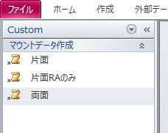

 | 実行中の確認メッセージについては、全て「はい」を選択します。

6．”基板名を入力”ウィンドウが表示されましたら、マウントデータ名を入力します。

7．”マウントデータ名”ウィンドウが表示されましたら、デフォルト文字列を残し、マウントデータ名を追記します。

8．以下のフォルダにファイルが作成されていれば完了です。
 | \\nksv250\富岡（株）_実装\実装技術\mount_da\

ダミーコード採番
手 順 書
 |  |  |  |  | 管理番号 |  | 頁
型 名 |  |  |  |  | 工程番号 | －
作業内容 |  |  |  | 担当手配部品確認

1．担当手配確認（差分確認）DBを開きます。
 |  | \\nksv250\富岡（株）_実装\実装技術\##個人フォルダ##\共有フォルダ\
 |  | 実装プログラム\差分関係_担当手配確認.accdb

2．PLM部品表とマウントデータを指定します。
 |  | PLM部品表：ExcelボタンをクリックしてPLM部品表を選択
 |  | マウントデータ：Textボタンをクリックしてマウントデータを選択
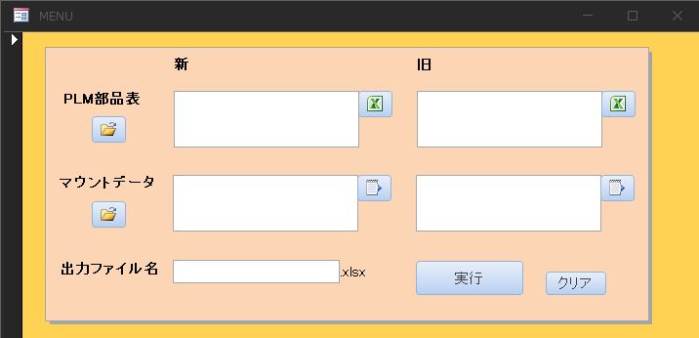

3．出力ファイル名に『担当手配確認』と入力し、実行ボタンをクリックします。
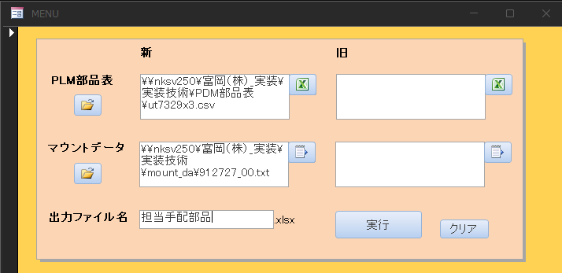

5．処理が完了すると下記レポートが表示されますので、試作DBにある担当手配リストと照合します。

6．照合の結果、差がない場合はダミーコード採番へ進んでください。
 |  | 差があった場合は、技術管理部へ連絡し、PLMまたは担当手配リストの修正を行ってもらいます。

作業内容 |  |  |  | ダミーコード採番

1．ダミーコード管理表を開きます。
 |  | \\nksv250\富岡（株）_実装\実装技術\##個人フォルダ##\共有フォルダ\
 |  | 実装プログラム\ダミーコード\ダミーコード管理表.xlsx

2．担当手配リストを開き、ダミーコード一覧表に以下のデータを追加します。
 |  | ダミーコード： アルファベット + 6桁整数（最初から入力されています）
 |  | 出図型名： 品目（試作DBよりコピー）
 |  | 製造開始日： 試作実装日（試作DBよりコピー）
 |  | PLM部品コード： 部品コード（担当手配リストからコピー）
 |  | シンボル： シンボル（担当手配リストからコピー）
 |  | 名称： 部品名称（担当手配リストからコピー）

 |  | ★ダミーコード付与時の注意事項
 |  |  | 担当手配リストに記載された部品に対し、ユニークなダミーコードを付与する。
 |  |  | ただし、同一部品については同じダミーコードとする。
 |  |  | （ダミーコード管理表内の重複チェックで確認できます。）
 |  |  | また、担当手配リストの流用あり部品については、流用元のダミーコードと同じとする。
 |  |  | （流用品目については担当手配リストで確認してください。）

3．ファイルを保存してダミーコードの採番は完了です。

 | ★代替部品、特栽部品
 |  | 基本は、部品コードの先頭にアルファベットを付与
 |  | 同一部品に対して複数回行う場合は、下記の様に設定する。
 |  | 1回目：T
 |  | 2回目：A
 |  | 3回目：B
 |  |  | ︙
 |  | Xは担当手配部品で使用するため、この区分では使用しない

DGS起動
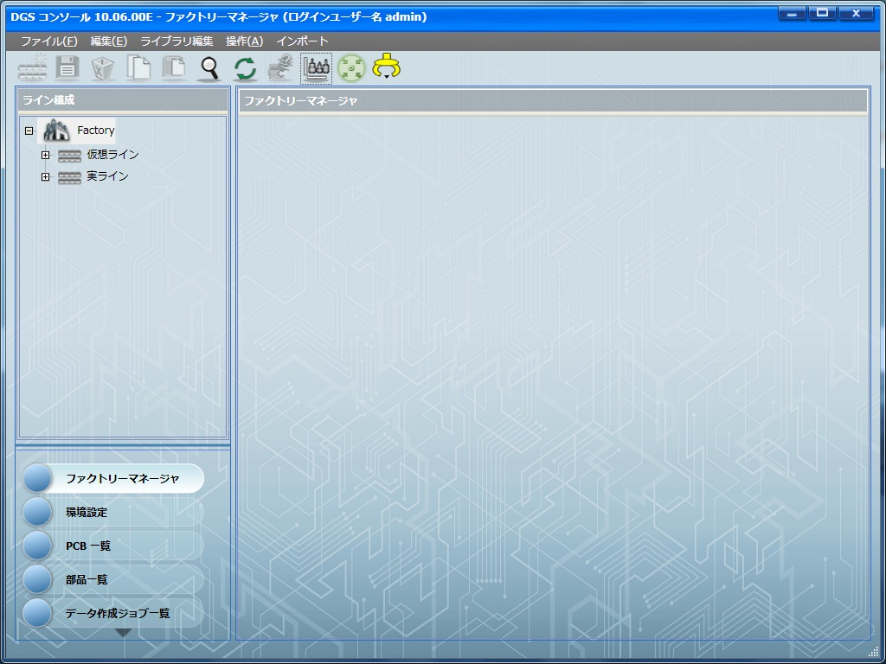
手 順 書
 |  | 管理番号 |  | 頁
型 名 |  | 工程番号 | －
作業内容 | DGS起動

1．DGSコンソールアイコンをクリックします。

2．ユーザー名に「admin」、パスワードに「pass」を入力し、ログインをクリックします。
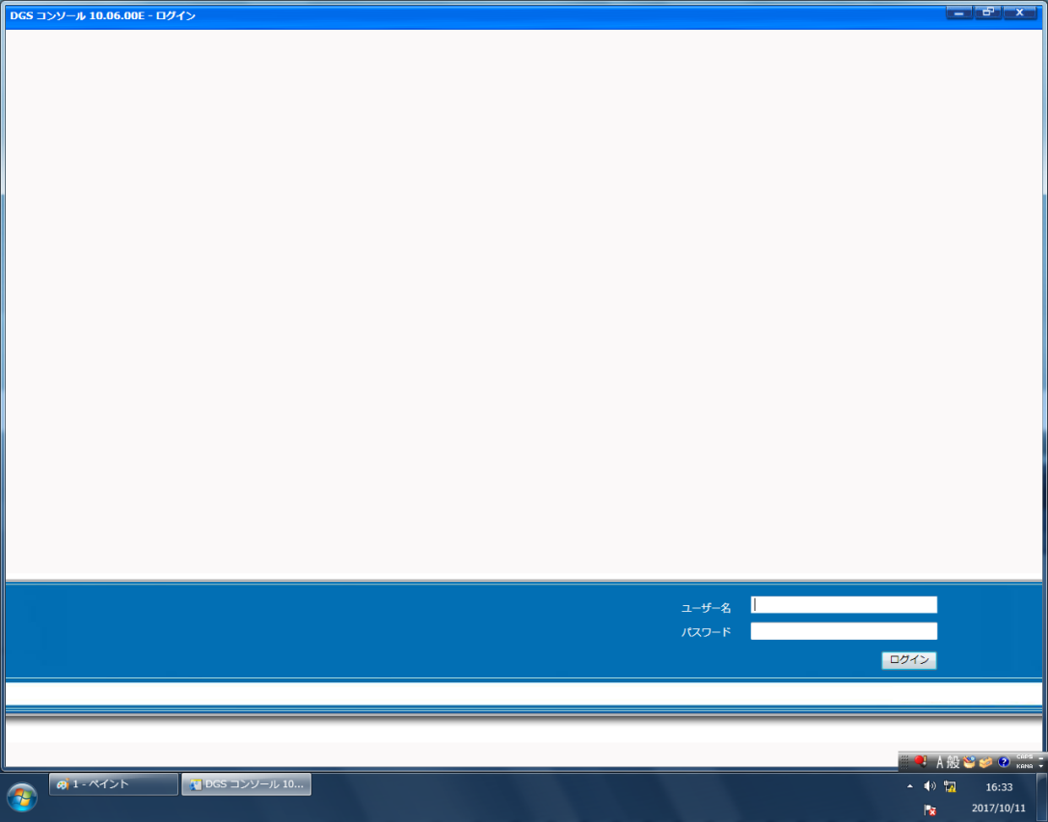

※起動完了後、以下の画面が表示されます。

マウントデータ補正角度確認
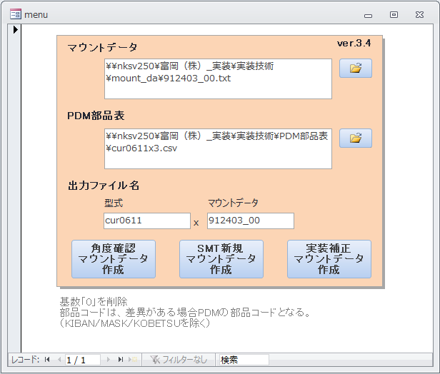
手 順 書
 |  |  |  |  |  |  | 管理番号 |  | 頁
型 名 |  |  |  |  |  |  | 工程番号 | －
作業内容 |  |  |  |  |  | マウントデータ補正角度確認

1．マウントデータ作成DBを開きます。
 |  | \\nksv250\富岡（株）_実装\実装技術\##個人フォルダ##\共有フォルダ\
 |  | 実装プログラム\マウントデータ作成_新.accdb

2．マウントデータのフォルダボタンをクリックしてマウントデータを選択します。
 |  | ※角度補正済みマウントデータ「(マウントデータ)(型式)_YYYYMMDD.txt」は選択しないでください。

3．PLM部品表のフォルダボタンをクリックしてPLM部品表を選択します。

作業内容 |  |  |  |  |  | マウントデータ補正角度確認

4．出力ファイル名に『型式』と『マウントデータ』を入力し、角度確認マウントデータ作成をクリックします。
 |  | ※型式のx以降は削除してください。

5．処理が完了すると下記クエリが表示されますので、それぞれ確認してください。

 |  | ・PLM部品表_シンボル重複チェック
 |  |  | PLM部品表に重複シンボルがないことを確認します。
 |  |  | シンボルが表示された場合、PLM部品表データから不要なシンボルを削除して再実行してください。

 |  | ・DGSマウントデータ作成Step2重複チェック
 |  |  | マウントデータに重複した部品コードがないことを確認します。（部品の二重登録防止のため）
 |  |  | 下記条件に当てはまる場合、マウントデータから不要データを削除して再実行してください。
 |  |  | ・KIBAN、MASK、KOBETSU以外のデータが表示された場合
 |  |  | ・KIBAN、MASKの数が"4"以外の場合
 |  |  | ・KOBETSUの数が"2"以外の場合
 |  |  | 元のマウントデータは残し、末尾を1増やした修正マウントデータを作成してください。（変更履歴を残すため）

 |  | ・DGSマウントデータ作成角度確認シンボル
 |  |  | 補正角度未登録部品（新規部品、PAD変更部品）一覧になりますので、Excel等に控えてください。
 |  |  | 「xxx角度確認.txt」に出力される部品の一覧となります。
 |  |  | 結果0件だった場合、角度確認シンボルはありませんので、補正角度確認はここで完了になります。

 |  | ・部品摘出_NEW
 |  |  | 部品コードの注意部品一覧です。
 |  |  | 極性なし部品は極性確認不要になりますので、参考としてください。

作業内容 |  |  |  |  |  | マウントデータ補正角度確認

6．下記の角度確認ファイルをDGS（PC）へコピーします。
 |  | \\nksv250\富岡（株）_実装\実装技術\##個人フォルダ##\共有フォルダ\
 |  | 実装プログラム\新マウントデータ出力\(型式)x(マウントデータ)角度確認.txt

 |  | ※出力データは、実装角度未調整部品のみとなります。
 |  |  | SMT作成データではありません。ご注意ください。

7．アプリケーションランチャーの「PCB一覧」をクリックします。


8．CADデータの取り込みを行います。

 | 8-1．ツールバーの「CAD/BOMインポート」をクリックします。

 | 8-2．CADマクロを変更します。
 |  |  |  | P1面：「_P1_sis2」
 |  |  |  | Pn面：「_Pn_sis2」


 | 8-3．CADファイル名で［…］をクリックし、マウントデータを選択します。
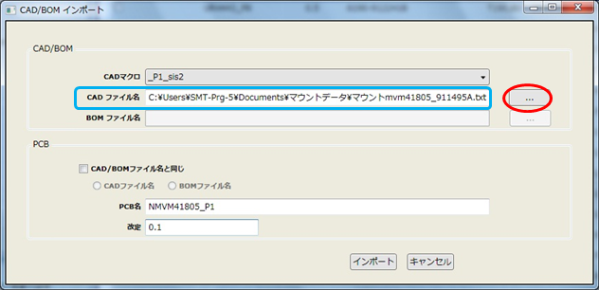

作業内容 |  |  |  |  |  | マウントデータ補正角度確認

 | 8-4．PCB名に任意の文字列を入力します。
 |  |  |  | ※作成するPCBは、角度確認にのみ使用して保存は行いませんので、PCB名は任意とします。

 | 8-5．改定に「0.0」を入力し、「インポート」をクリックします。
 |  |  |  | ※保存してもPCBデータが被らないよう、「0.0」に設定します。

 | 8-6．CADデータのインポートが完了すると取り込み結果画面が表示されます。
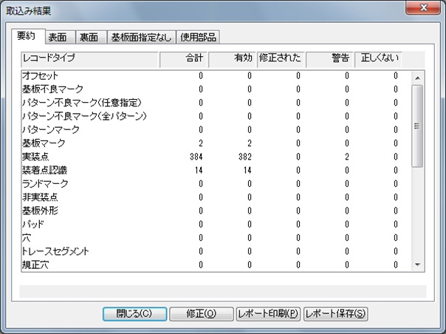

 |  |  |  | 警告がある場合は、「修正」をクリックし警告内容を確認してください。

作業内容 |  |  |  |  |  | マウントデータ補正角度確認

 | 8-7．取り込み結果画面を閉じるとPCB画面が表示されます。


9．未登録パーツデータ（●）がある場合、パーツデータを先に作成します。
 |  | 「パーツデータ作成」を参考に作成してください。
 |  | パーツデータ作成後、再度手順8から実施してください。

10．シルク図と照らし合わせ、部品の向き・極性位置を確認します。

 | 10-1．部品の向き・極性位置がシルク図と違うときは、『PADの0度配置』と『部品の0度配置』を確認します。
 |  |  |  | ※PADの0度配置は、PAD図面にて確認してください。
 |  |  |  | ※部品の0度配置は、部品仕様書の梱包仕様にて確認してください。

 | 10-2．PADと部品の0度配置が異なっていた場合、部品を何度回転させればPADに合うか確認してください。
 |  |  |  | 回転角度（補正角度）はこの後マウントデータ作成DBへ登録するため、
 |  |  |  | 「部品コード」「PADコード」「補正角度」をセットにして控えておいてください。

 | 10-3．PADと部品の0度配置が合っていた場合、マウントデータの角度間違いとなりますので、マウントデータを
 |  |  |  | 修正してください。
 |  |  |  | ※AWメーカで修正対応できる場合は、修正を依頼してください。
 |  |  |  |  | マウントデータ再納品の際は、実技用マウントデータの再作成を行ってください。

11．Pn面も手順7~10を実施し、部品の角度確認を行ってください。

作業内容 |  |  |  |  |  | マウントデータ補正角度確認

12．マウントデータ作成DBの角度補正テーブルに、「部品コード」、「PADコード」、「補正角度」を追加入力します。
 |  | ※9000-******の部品コードはハイフン付きで、PADコードは8桁で登録してください。
 |  | ※補正角度「0」の部品も忘れず登録してください。

13．クエリ「角度補正の重複レコード」をダブルクリックし、重複データがないことを確認します。
 |  | 重複データがあった場合は、一方のデータを削除してください。

14．角度確認マウントデータ作成を再度クリックし、「DGSマウントデータ作成角度確認シンボル」クエリが0件になれば
 |  | 角度確認は完了です。

ダミーコードパーツ作成
手 順 書
 |  |  | 管理番号 |  | 頁
型 名 |  |  | 工程番号 | －
作業内容 |  | ダミーコードパーツ作成（担当手配部品）

1．アプリケーションランチャーの「部品一覧」をクリックします。
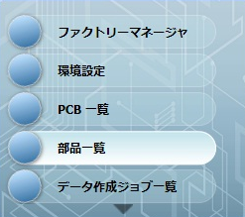

2．ナビゲーションエリアの「マスター部品ライブラリ（DEFAULT）」をクリックし、検索を「部品名」に変更します。
 | 部品名に変更する元部品名を入力し（一部分でも可）、［検索］ボタンをクリックします。
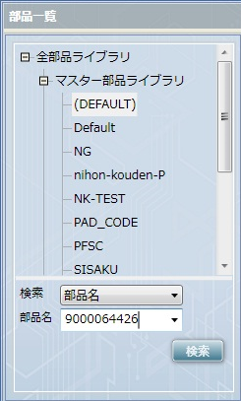

3．検索した部品を選択し、右クリック→「コピー」をクリックします。
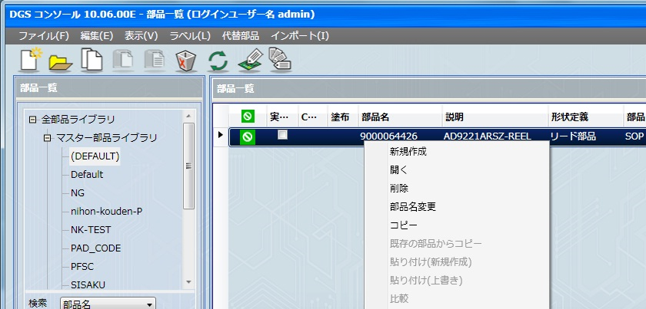

作業内容 |  | ダミーコードパーツ作成（担当手配部品）

4．上記画面のまま、右クリック→「貼り付け（新規作成）」をクリックします。

5．ダミーコード名を入力し、「OK」をクリックします。（ダミーコード採番を参照）
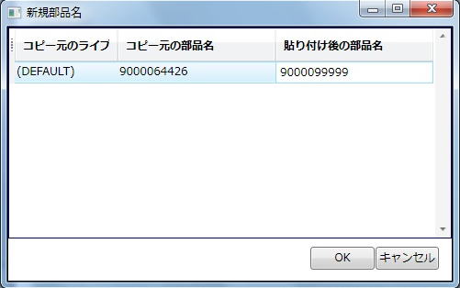

6．ダミーコード部品をダブルクリックで開き、データを編集し、保存します。

改定番号確認
手 順 書
 |  |  |  |  |  | 管理番号 |  | 頁
型 名 |  |  |  |  |  | 工程番号 | －
作業内容 |  |  |  |  | PCB改定番号の確認

1．アプリケーションランチャーの「PCB一覧」をクリックします。

2．ナビゲーションエリアの「検索」をクリックし、検索：を「PCB名」に変更します。
 | PCB名：に検索する型式を入力し、［検索］ボタンをクリックします。


3．検索結果の「改定」を確認し、次に使用する改定番号を確認してください。
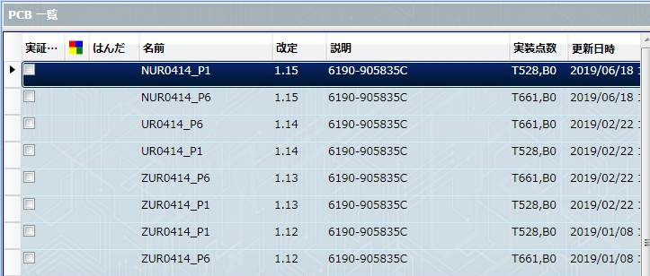

 | 試作：整数部は「0」とし、小数点1桁目をインクリメントします。
 |  |  |  | 0.1 → 0.2 → 0.3 → ・・・

 |  |  |  | 型式の英字ごと（C**、M**、UR/UT）に改定番号を確認してください。
 |  |  |  | 例）CUT 0.1 → CUT 0.2 → UT 0.1 → UT 0.2
 |  |  |  | 同じ型式に対して、同じ改定番号は使用しないでください。
 |  |  |  | また、作成済みのPCBの削除は行わないでください。

 | 新製品（量産移管）： 1.0 （固定）

 |  |  |  | 1.0が既に登録されている場合、量産品ルールで対応してください。

作業内容 |  |  |  |  | PCB改定番号の確認

 | 量産品：整数部は「1」とし、小数点2桁目以降をインクリメントします。
 |  |  |  | x.09 の次は x.010 になります。ご注意ください。
 |  |  |  | 1.01 → 1.02 → ・・・ → 1.09 → 1.010 → 1.011 → ・・・

 | 量産品（基板改版）：整数部は「1」とし、小数点1桁目をインクリメントします。
 |  |  |  | 小数点2桁目以降はいったんリセットします。
 |  |  |  | 1.0 → 1.1 → 1.2 → ・・・ （小数点2桁目はなし）

 | 作業連絡用：一時的な使用の場合、整数部は「2」とし、小数点以降は流用元の改定番号を使用します。
 |  |  |  | 1.05 の作業連絡は、2.05
 |  |  |  | 1.112 の作業連絡は、2.112
 |  |  |  | ※一時的なプログラムでない場合は、作業連絡用改訂番号でなく、量産品改定番号を付与してください。

 | ★同じプログラムをベースに何回（何パターン）もプログラムを変更する必要がある場合は、
 |  | 改定番号末尾にアルファベットを付与する等、ユニークな改定番号で管理してください。
 |  |  | 2.0 → 2.0a → 2.0b → ・・・ （末尾にアルファベット）

 | ★現在、使用中のプログラム(作業連絡用)がある場合は、その改定番号Verを基に改版データを作成してください。
 |  |  | 2.0 → 2.0a → 2.01 → ・・・ （末尾にアルファベット）

PCB新規作成
手 順 書
 |  |  |  |  |  |  | 管理番号 |  | 頁
型 名 |  |  |  |  |  |  | 工程番号 | －
作業内容 |  |  |  |  | PCB新規作成

1．アプリケーションランチャーの「PCB一覧」をクリックします。

2．CADデータの取り込みを行います。

 | 2-1．ツールバーの「CAD/BOMインポート」をクリックします。

 | 2-2．CADマクロを選択します。
 |  |  | P1面：「_P1_sis2」
 |  |  | Pn面：「_Pn_sis2」

 | 2-3．CADファイル名で［…］をクリックし、DGS実装マウントデータを選択します。

作業内容 |  |  |  |  | PCB新規作成

 | 2-4．PCB名を入力します。※UR/UT後のハイフンはつけないでください。
 |  |  | P1面：「N + 型式 + _P1」
 |  |  | Pn面：「N + 型式 + _Pn」
 |  |  | 例）UR-1234-01 なら 「NUR1234-01_P1」 とします。

 | 2-5．改定にPCB改定番号確認で控えた番号を入力し、「インポート」をクリックします。

 | 2-6．CADデータのインポートが完了すると取り込み結果画面が表示されます。

作業内容 |  |  |  |  | PCB新規作成

 |  |  | 警告がある場合は、「修正」をクリックし内容を確認してください。
 |  |  | ※「MASKが部品データベースに見つかりません」は、MASKに部品は割り当たらないのでそのままでOK。
 |  |  | ※KOBETSUマークの「実装点が見つかりません」は、未実装部品の個別マークであるため、そのままでOK。
 |  |  |  | インポートファイルから未実装部品は削除されているが、KOBETSUマークは残ってしまうためです。
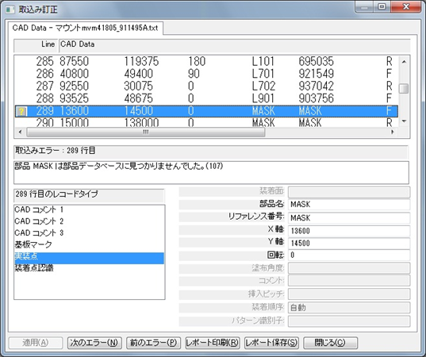

 | 2-7．取り込み結果画面を閉じるとPCB画面が表示されます。

作業内容 |  |  |  |  | PCB新規作成

3．基板情報を入力します。

 | 3-1．メニューバーの「変更」→「PCBファイル情報編集」をクリックします。
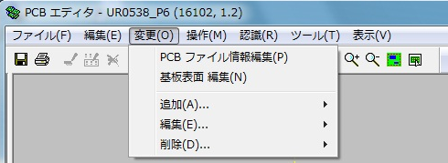

 | 3-2．説明に基板名を入力して「OK」をクリックします。


 | 3-3．メニューバーの「変更」→「基板表面編集」をクリックします。

 | 3-4．基板タブの「基板データを追加」をクリックし、基板データを入力します。


 |  |  | 上：基板加工図の Y
 |  |  | 右：基板加工図の X
 |  |  | 基板厚み：基板加工図の t
 |  |  | ※下、左は「0」固定です。

作業内容 |  |  |  |  | PCB新規作成

 |  |  | 下記条件時にキャリアプレートを使用することがあります。
 |  |  |  | 1) フレキシブル基板
 |  |  |  | 2) 0.8mm未満のリジット・フレキ基板
 |  |  |  | 3) 0.8mm未満のリジット基板
 |  |  |  | いずれかの条件該当時は、実装技術二係へキャリア使用有無をご確認ください。

 |  |  | キャリアプレート情報は下記フォルダで確認します。
 |  |  |  | \\nksv250\富岡（株）_実装\実装技術\Dmrﾃﾞｰﾀ\治具図面\リフロー粘着キャリア

 |  |  | キャリアプレート使用時の入力ルールは以下になります。

 |  |  | 上：基板（0，0）からキャリアプレートの上端までの値
 |  |  | 下：基板（0，0）からキャリアプレートの下端までの値（マイナスで入力）
 |  |  | 左：基板（0，0）からキャリアプレートの左端までの値（マイナスで入力）
 |  |  | 右：基板（0，0）からキャリアプレートの右端までの値
 |  |  | 基板厚み：キャリアプレート単体の厚み

 |  |  | □キャリア使用 にチェックを入れる
 |  |  | 高さ：キャリアプレートから基板上面までの高さ

 |  |  | 入力例）


4．基板認識マークを設定します。

 | 4-1．基板認識マーク（▲）をダブルクリックします。

作業内容 |  |  |  |  | PCB新規作成

 | 4-2．基板認識マークタブのテンプレートを「SIKAKU」に変更し、「OK」をクリックします。
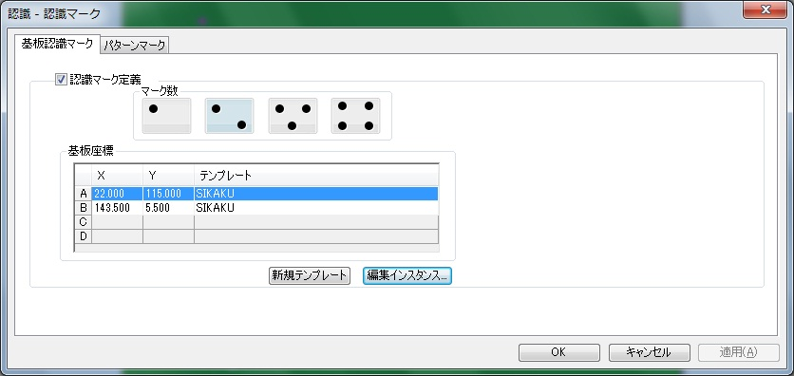

 |  |  | 以下のメッセージが表示されたら「OK」をクリックします。

5．実装点の個別認識マークを設定します。
 |  | ※自動登録する設定になっておりますが、確認のために何点かご確認ください。

 | 5-1．個別認識マークの付いた部品をダブルクリックします。

 | 5-2．装着点認識タブのマークテンプレートを「SIKAKU」に変更し、「OK」をクリックします。
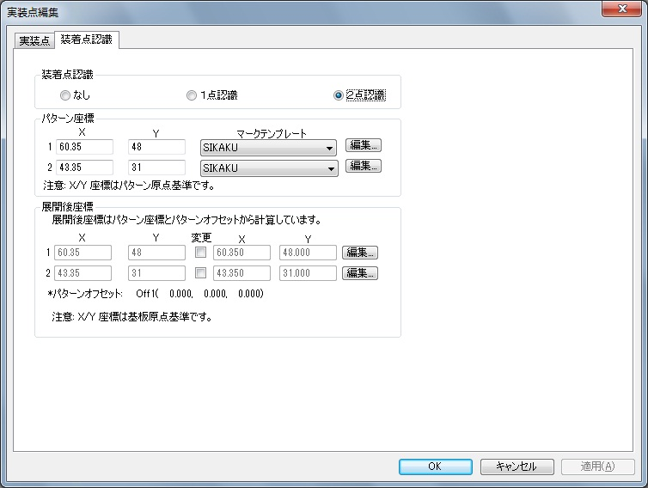

作業内容 |  |  |  |  | PCB新規作成

6．マスクターゲットマーク座標を確認します。

 | 6-1．マスクターゲットマークをダブルクリックします。

 | 6-2．X／Y座標を試作指示書へ記載します。
 |  |  | Xの小さいターゲットマークから記載してください。

 | 6-3．マスクターゲットマークを削除します。

7．「ファイル」→「保存」をクリックして、PCBファイルを保存します。
 |  | ※基板サイズの入力、基板認識マーク／個別認識マークの設定が完了していないと保存できません。

8．多面取りが「2」以上の場合にステップ＆リピート設定を行います。
 |  | ※パターンオフセットが複数ある場合は、パターンタイプ作成を実施してからパターンオフセット適用をしてください。

 | 8-1．「変更」→「追加」→「パターンオフセット」をクリックします。
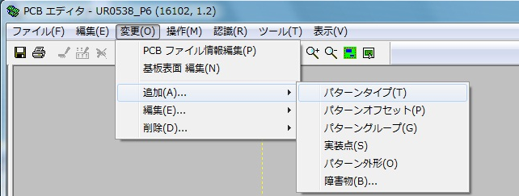

 | 8-2．各項目を入力し、「OK」をクリックします。


 |  |  | X：右（＋）または左（－）方向にセットする値
 |  |  | Y：上（＋）または下（－）方向にセットする値
 |  |  | 角度：オフセットパターンの回転角度（スライドなら0°）
 |  |  | リファレンス番号：複製したパターンの名称 例）P-Off1
 |  |  | パターングループ：複製する元のパターングループ

作業内容 |  |  |  |  | PCB新規作成

 |  |  | 複製件数が多い場合は、以下の方法で作成すると効率的です。
 |  |  |  | 1）X「0」，Y「0」に指定する。
 |  |  |  | 2）リファレンス番号を指定する。
 |  |  |  |  |  | ※末尾に数字が自動でつくので、P-Offのようにするとよい。
 |  |  |  | 3）複製件数を、Xカウント，Yカウントに入力する。
 |  |  |  | 4）複製間隔を、Xピッチ，Yピッチに入力する。
 |  |  |  | 5）「OK」をクリックして複製パターンを作成する。
 |  |  |  |  |  | ※重複メッセージが表示されるが、OKとする。
 |  |  |  | 6）マスタと重複するオフセット（0，0）の複製パターンを削除する。

9．未登録パーツデータを作成します。
 |  | MASKを除く●シンボルが未登録パーツになります。
 |  | 「パーツデータ作成」を参考に作成してください。

10．部品の配置位置／向き／極性、パターンオフセット位置を確認します。

 | 10-1．印刷ボタンをクリックして印刷します。
 |  |  | 照合するシルク図と同じ用紙のサイズで印刷してください。

 | 10-2．印刷図面とシルク図面と重ねて、部品の配置位置／向き／極性、パターンオフセット位置を確認します。
 |  |  | 印刷図面で向き／極性が分かりにくいものは、DGS画面で確認してください。

 | 10-3．部品の配置位置がシルク図から大きくずれているとき

 |  | 10-3-1．実装マウントデータ作成時のオフセット抽出情報を確認し、記載があればその値を適用します。
 |  |  |  |  | ※値を適用しても一致しない場合は、シルク図と照らし合わせ再調整してください。

 |  | 10-3-2．オフセット抽出情報に記載がない場合は、シルク図と照らし合わせ調整します。

 |  | 10-3-3．変更前と変更後の座標を控えます。
 |  |  |  |  | ※指示書へ座標変更値を添付します。

 | 10-4．部品の向き・極性がシルク図と違うとき

 |  | 10-4-1．『PADの0度配置』と『部品の0度配置』を確認します。
 |  |  |  |  | ※PADの0度配置は、PAD図面にて確認してください。
 |  |  |  |  | ※部品の0度配置は、部品仕様書の梱包仕様にて確認してください。

 |  | 10-4-2．PADと部品の0度配置が異なっていた場合、部品を何度回転させればPADに合うか確認して、
 |  |  |  |  | シルク図に合う正しい角度に修正してください。
 |  |  |  |  | マウントデータ作成DBの補正角度が正しくないことが原因です。※補正確認で気づかない場合があります。
 |  |  |  |  | その際は、マウントデータ作成DBの補正角度を正しい回転角度（補正角度）に修正してください。

 |  | 10-4-4．PADと部品の0度配置が合っていた場合、マウントデータの角度間違いとなりますので、マウントデータを
 |  |  |  |  | 修正してください。
 |  |  |  |  | ※AWメーカで修正対応できる場合は、修正を依頼してください。
 |  |  |  |  |  | マウントデータ再納品の際は、実技用マウントデータの再作成を行ってください。

 | 10-5．パターンオフセット位置がシルク図と違うとき

 |  | 10-5-1．パターンオフセット量を再確認してください。
 |  |  |  |  | ※異なるパターンオフセット量の場合、パターンタイプを追加作成してオフセットを設定してください。

作業内容 |  |  |  |  | PCB新規作成

11．下受けピン設定を行います。
 |  | 先行印刷面、後続印刷面で設定方法が異なりますので、それぞれの手順を参照してください。
 |  | なお、先行面／後続面についてはマウンタ手順書で確認してください。
 |  | マウンタ手順書がない場合は、P1を先行印刷面として設定してください。
 |  | ※基板サイズ68mm以下は下受けピン設定は不要となります。

 | 先行印刷面の場合：
 | 11-1．「ツール」→「下受けピン」をクリックします。

 | 11-2．機種「NPM-W2（シングル）」にします。

 | 11-3．下受けピン設置個所で右クリック→「下受けピン追加」をクリックします。
 |  |  | ピン設定可能エリア内（網掛けなし部分）にバランスよく3～6ピン追加します。（最大６ピン）
 |  |  | ※先行印刷面設定時は、反対面に部品がありませんので、部品の場所でも大丈夫です。
 |  |  | ※ピン設定可能エリアに下受けピンの中心があれば設置可能です。
 |  |  |  | ただし、配置場所によってはジョブ作成時にエラーとなる場合がありますので、その際は再設定してください。

 | 11-4．追加したピン座標の小数点以下を削除します。

 | 11-5．「OK」をクリックし、下受けピン設定を終了します。

 | 後続印刷面の場合：
 |  | ※既に反対面が設定されている場合は、画面上部の「下受けピン面」を選択してください。
 | 11-1．「ツール」→「下受けピン」をクリックします。

作業内容 |  |  |  |  | PCB新規作成

 | 11-2．機種「NPM-W2（シングル）」にします。

 | 11-3．下受けピン面イメージの情報源を「PCB」に変更します。

 | 11-4．PCBの［…］をクリックし、反対面のPCBを選択します。

 | 11-5．「読込」をクリックします。

 | 11-6．下受けピン設置個所で右クリック→「下受けピン追加」をクリックします。
 |  |  | 下受けピン面の部品に干渉しないようにピンをバランスよく3~6ピン追加します。（最大６ピン）
 |  |  | ※ピン設定可能エリアに下受けピンの中心があれば設置可能です。
 |  |  |  | ただし、配置場所によってはジョブ作成時にエラーとなる場合がありますので、その際は再設定してください。
 |  |  | 注意：内側円に部品が干渉しないように配置してください。
 |  |  |  |  |  | 外側円には部品が入ってもOKです。ただし、6mm未満の部品に限ります。

 | 11-7．追加したピン座標の小数点以下を削除します。

 | 11-8．「OK」をクリックし、下受けピン設定を終了します。

12．PCBを保存して、閉じます。

13．Pn面についても手順2~12を実施してください。

14．PCB新規作成は完了です。

パターンタイプ作成
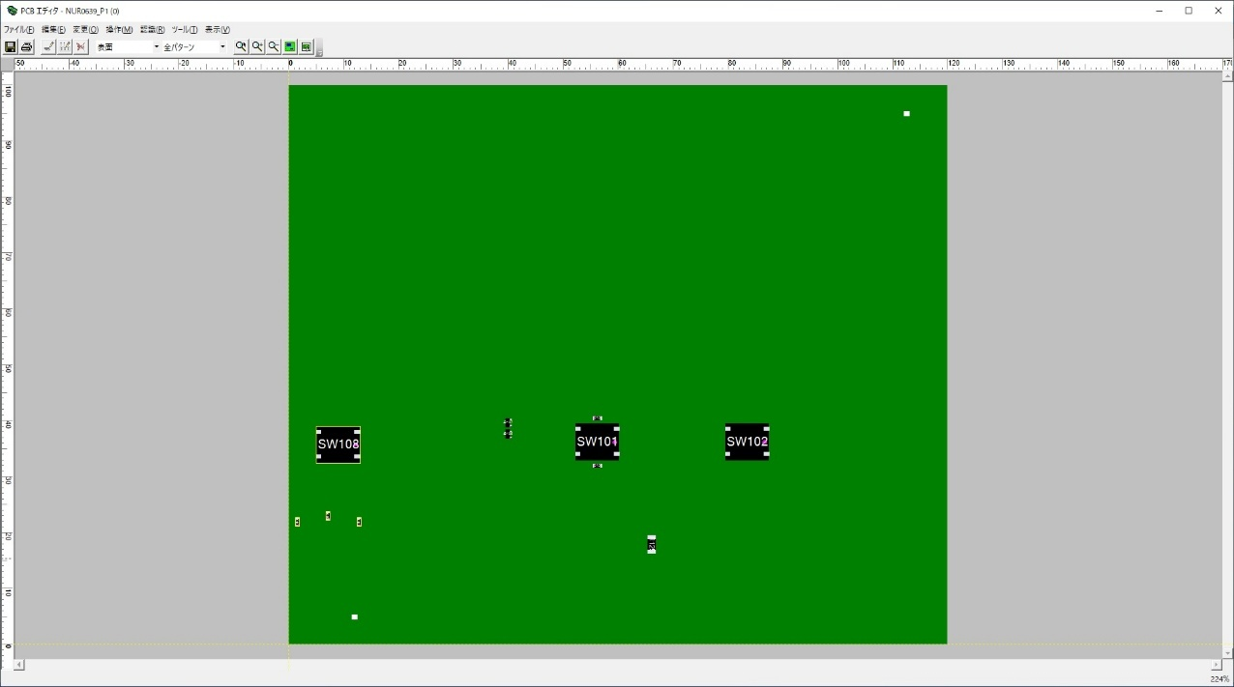
手 順 書
 |  |  |  | 管理番号 |  | 頁
型 名 |  |  |  | 工程番号 | －
作業内容 |  |  | パターンタイプ作成

＊CADデータが取り込まれた状態が前提

1.パターンタイプを作成する。（オフセットの種類分）

 | 1-1.「編集」→「追加」→「パターンタイプ」

 | 1‐2.リファレンス番号を入力し、「OK」をクリックします。
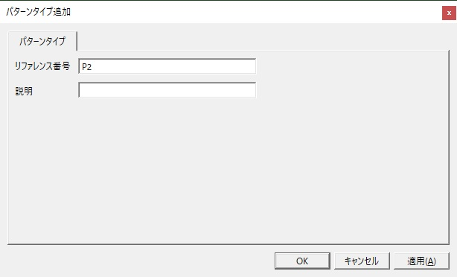

2.オフセットの違う部品を別のパターンタイプにコピーする。

 | 2-1.オフセットの違う部品だけを選択し、「編集」→「コピー」する。
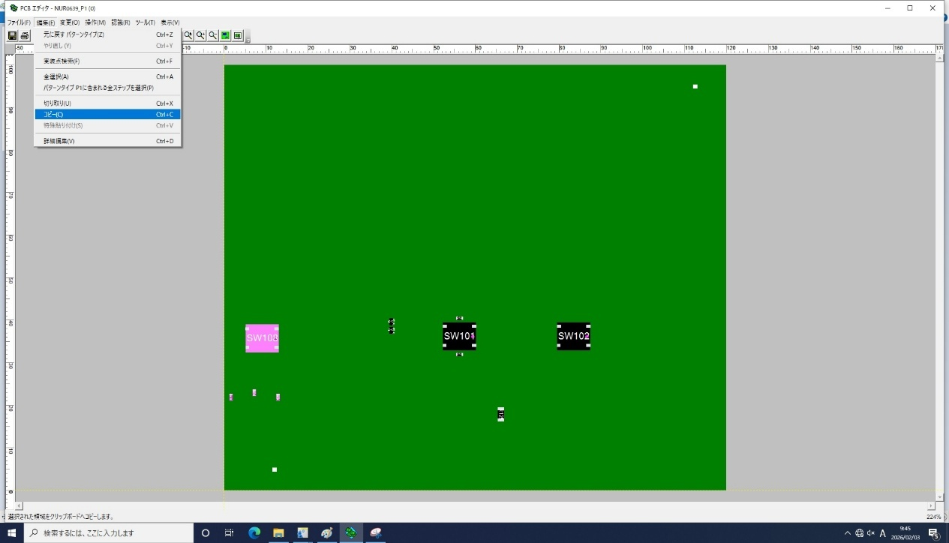

作業内容 |  |  | パターンタイプ作成

 | 2-2.貼り付けたいパターンタイプを開き、「編集」→「特殊貼り付け」をクリックする。


 | 2-3.特殊貼り付け画面で「OK」をクリックする
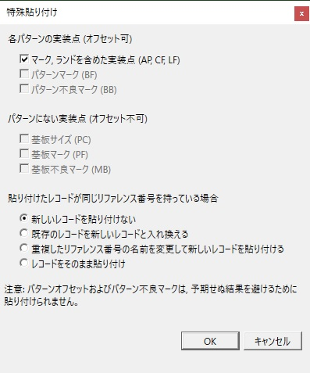

 |  | 結果画面
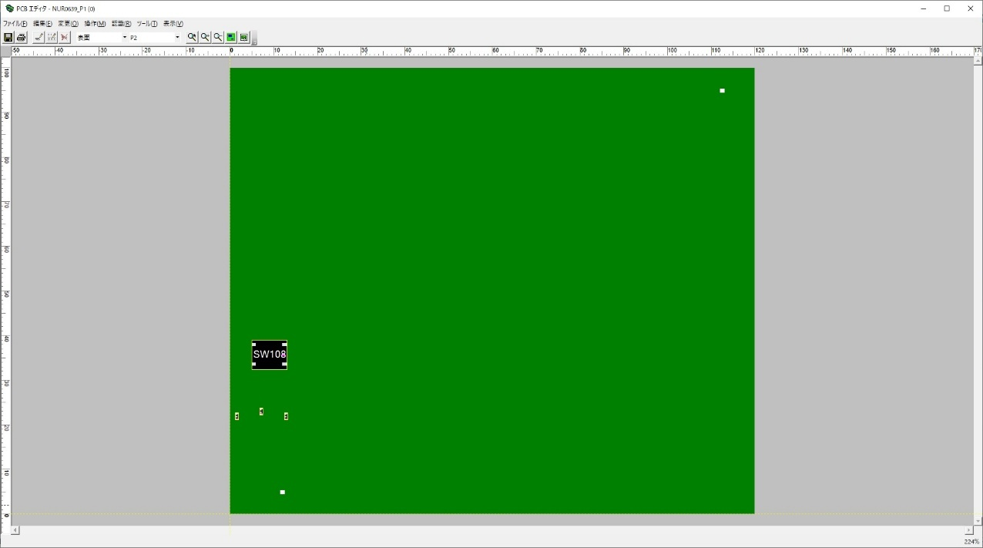

作業内容 |  |  | パターンタイプ作成

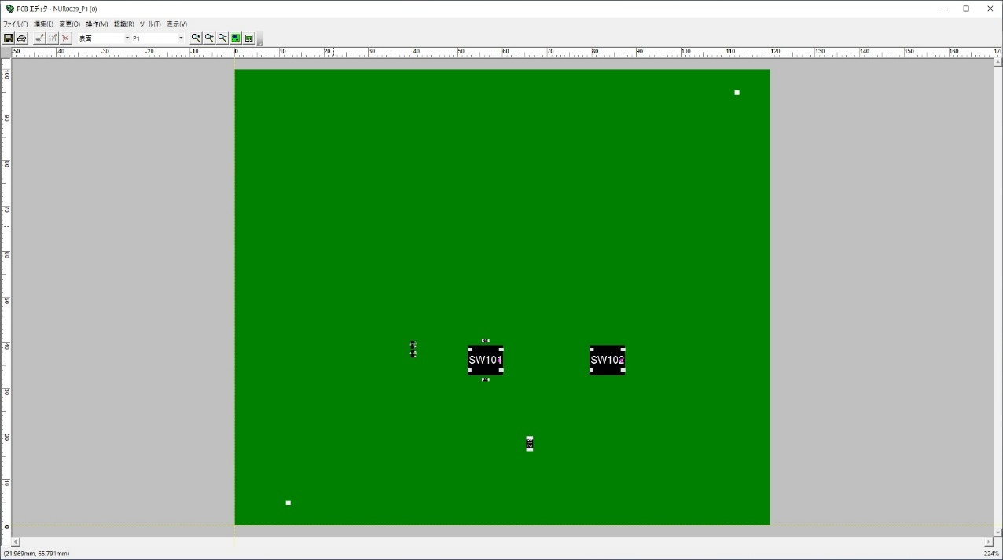
 | 2-4.コピー元の同一部品を削除する。パターン作成が完了する

 | 2-5.全パターン表示で確認する。。オフセット設定工程へ

PCB流用作成
手 順 書
 |  |  |  |  | 管理番号 |  | 頁
型 名 |  |  |  |  | 工程番号 | －
作業内容 |  |  |  | PCB流用作成

1．アプリケーションランチャーの「PCB一覧」をクリックします。

2．ナビゲーションエリアの「検索」をクリックし、検索：を「PCB名」に変更します。
 |  | PCB名：に検索する型式を入力し、［検索］ボタンをクリックします。

3．検索したPCBの最新の改定を選択し、右クリック→「コピー」をクリックします。
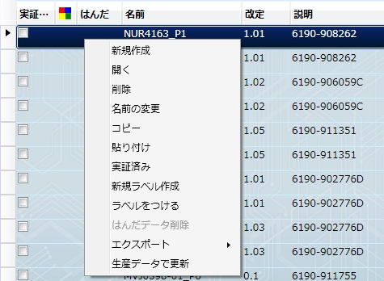

作業内容 |  |  |  | PCB流用作成

4．ナビゲーションエリアの「ルート」をクリックします。

5．PCB一覧表示画面で、右クリック→「貼り付け」をクリックします。

6．新PCB名（N付き）、新改定番号を入力し、「OK」をクリックします。
 |  | ※PCB名が変わる場合は、改定番号にご注意ください。（変更後のPCB名で改定番号を確認してください）
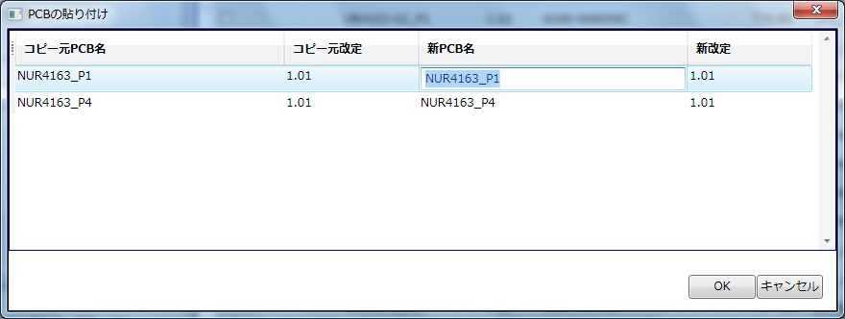

作業内容 |  |  |  | PCB流用作成

7．基板改版時は、以下の確認を実施します。

 | 7-1．基板名を確認します。
 |  |  | 改版する基板名を確認し、異なっていれば変更してください。

 | 7-2．基板サイズを確認します。
 |  |  | K図面で基板サイズを確認し、異なっていれば変更してください。

 | 7-3．KIBAN座標を確認します。
 |  |  | マウントデータでKIBAN座標を確認し、異なっていれば変更してください。

 | 7-4．ステップ&リピートを確認します。
 |  |  | K図面でステップ&リピート値を確認し、異なっていれば変更してください。

 | 7-5．ダミーコード有無を確認します。
 |  |  | ダミーコードがあれば、ダミーコード管理表に記載の元の部品番号に変更します。

8．以上でPCB流用作成は完了です。

パーツデータ作成
手 順 書
 |  |  |  |  |  |  | 管理番号 |  |  |  | 頁
型 名 |  |  |  |  |  |  | 工程番号 |  | －
作業内容 |  |  |  |  | パーツデータ作成（新規登録部品）

1．部品管理ライブラリを開きます。
 | \\nksv250\富岡（株）_実装\smtpro\Database\Z_LIST\nkform2002.mdb

2．クエリ『閲覧用device_new』を開きます。

3．「PARTSCODE」で新規部品を検索して、「PAD_CODE」を確認します。

4．同一PADコード、または類似PADコードのPARTSCODEを控えます。
 | ※同一PADコード、または類似PADコードがない場合は、新規で作成をしてください。

【DGS操作】

5．アプリケーションランチャーの「部品一覧」をクリックします。

6．ナビゲーションエリアの「マスター部品ライブラリ（DEFAULT）」をクリックし、検索を「部品名」に変更します。
 | 部品名に検索する部品名を入力し（一部分でも可）、［検索］ボタンをクリックします。

作業内容 |  |  |  |  | パーツデータ作成（新規登録部品）

7．検索した部品を選択し、右クリック→「コピー」をクリックします。

8．上記画面のまま、右クリック→「貼り付け（新規作成）」をクリックします。

9．新規部品の部品名を入力し、「OK」をクリックします。

作業内容 |  |  |  |  | パーツデータ作成（新規登録部品）

10．新規作成した部品をダブルクリックで開き、PLM部品仕様書のデータを入力します。


 | ①サイズ、形状情報
 |  | 部品仕様書の値を入力し、端子やボールは透過イメージで作成します。


 |  | 部品の向き
 |  |  | ●リール |  |  |  | ●トレイ
 |  |  |  | 進行方向を |  |  |  | トレイの切り欠けを
 |  |  |  | 上に見ます。 |  |  |  | 右上に見ます。

 | ②部品情報
 |  | 説明に部品名称を入力し、他は部品仕様書のデータを入力します。
 |  | 極性マークの有無及びマーク位置にご注意ください。

 | ③フィーダー、トレイ情報
 |  | 部品仕様書の梱包仕様を入力します。

 | ④設備固有情報
 |  | パーツデータ作成ノウハウを参考に作成します。

 | ⑤その他
 |  | トレイ部品は、部品 → CAD回転 → CADシステム3 「90」 に設定してください。 |  |  |  |  |  |  |  | ❓
 |  | ※PADの0°配置がBM基準であり、DGSは「-90°」の挿入向きになるため、補正が必要です。

 |  |  |  |  | BMトレイ挿入向き | DGSトレイ挿入向き

作業内容 |  |  |  |  | パーツデータ作成（設計変更）

設計変更（基板改版なし）の場合、PADコードは不変、部品形状も似たような形状になります。
よって、変更前部品を流用することで簡単にパーツデータを作成できます。

1．アプリケーションランチャーの「部品一覧」をクリックします。

2．ナビゲーションエリアの「マスター部品ライブラリ（DEFAULT）」をクリックし、検索を「部品名」に変更します。
 | 部品名に変更前部品名を入力し（一部分でも可）、［検索］ボタンをクリックします。

作業内容 |  |  |  |  | パーツデータ作成（設計変更）

7．検索した部品を選択し、右クリック→「コピー」をクリックします。

8．上記画面のまま、右クリック→「貼り付け（新規作成）」をクリックします。

9．新規部品の部品名を入力し、「OK」をクリックします。

作業内容 |  |  |  |  | パーツデータ作成（設計変更）

10．新規作成した部品をダブルクリックで開き、PLM部品仕様書のデータを入力します。

 | ①サイズ、形状情報
 |  | 部品仕様書の値を入力し、端子やボールは透過イメージで作成します。

 |  | 部品の向き
 |  |  | ●リール |  |  |  | ●トレイ
 |  |  |  | 進行方向を |  |  |  | トレイの切り欠けを
 |  |  |  | 上に見ます。 |  |  |  | 右上に見ます。

 | ②部品情報
 |  | 説明に部品名称を入力し、他は部品仕様書のデータを入力します。
 |  | 極性マークの有無及びマーク位置にご注意ください。

 | ③フィーダー、トレイ情報
 |  | 部品仕様書の梱包仕様を入力します。

 | ④設備固有情報
 |  | パーツデータ作成ノウハウ集を参考に作成します。

 | ⑤その他
 |  | トレイ部品は、部品 → CAD回転 → CADシステム3 「90」 に設定してください。
 |  | ※PADの0°配置がBM基準であり、DGSは「-90°」の挿入向きになるため、補正が必要です。

 |  |  |  |  | BMトレイ挿入向き | DGSトレイ挿入向き

PCB編集&出力
手 順 書
 |  |  | 管理番号 |  | 頁
型 名 |  |  | 工程番号 | －
作業内容 |  | PCB編集（部品の追加）

1．マウントデータから対象シンボルの実装座標および実装角度を確認します。
 | \\nksv250\富岡（株）_実装\mountda\

2．変更対象のPCBを開き、「変更」→「追加」→「実装点」を選択します。


3．部品ライブラリ：を選択し、部品：で追加したい部品番号を選択します。
 | リファレンス番号にシンボル、パターン座標のXYに実装座標、角度に実装角度を入力し、「OK」をクリックします。


4．PCB上に追加された部品の角度（極性）をシルク図で確認し、合っていれば部品追加は完了です。

※．部品追加時は下受けピン設定を確認してください。
 | 追加部品への下受けピン干渉の恐れがあるためです。
 | 操作方法：PCB新規作成＞手順11．下受けピン設定参照

作業内容 |  | PCB編集（部品の変更）※1件ずつ変更

1．対象のPCBを開き、変更するシンボルを探します。

2．対象シンボルをダブルクリックして、実装点編集画面を表示します。

3．部品：にて変更する部品コードを選択し、「OK」をクリックします。
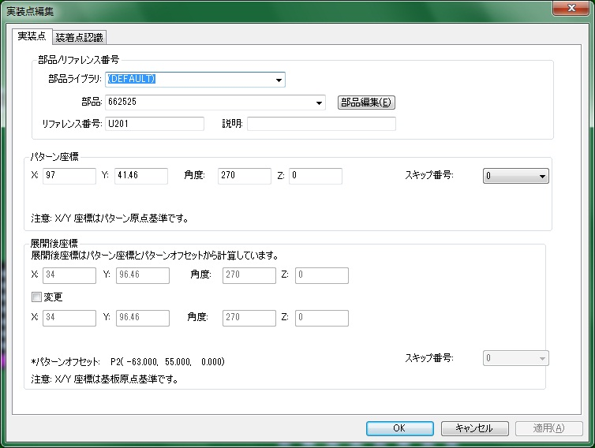

4．PCB上の変更された部品の角度（極性）をシルク図で確認し、合っていれば部品変更は完了です。

作業内容 |  | PCB編集（部品の変更）※まとめて変更

1．対象のPCBを開き、「編集」→「詳細編集」をクリックします。


2．変更対象部品をすべて選択し、「マルチ編集」を選択します。
 | □部品 にチェックを入れ、ライブラリ／部品を選択し、「OK」をクリックします。
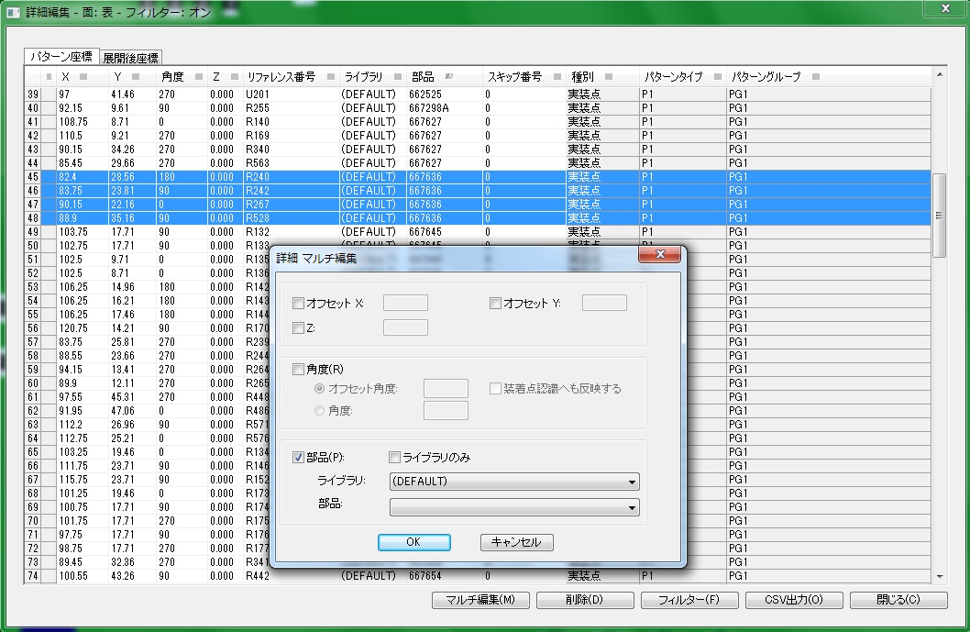

4．変更後、「閉じる」をクリックします。

5．PCB上の変更された部品の角度（極性）をシルク図で確認し、合っていれば部品変更は完了です。

作業内容 |  | PCB編集（部品の削除）

1．対象のPCBを開き、削除するシンボルを探します。

2．対象シンボルを選択し、「DELETE」を押下します。

3．PCB上の部品がなくなれば、部品削除は完了です。

作業内容 |  | PCB_CSV出力

1．PCBを開き、「編集」→「詳細編集」をクリックします。

2．「部品」をクリックし並び替えを行い、「CSV出力」をクリックします。
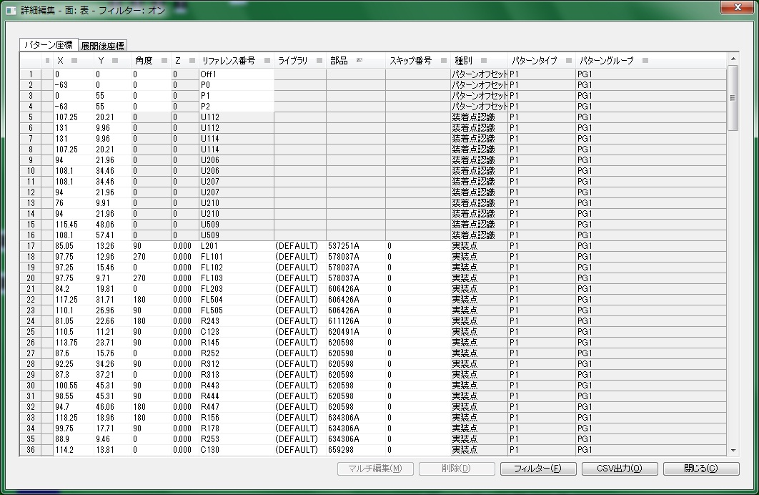

3．出力先の[…］をクリックし、ファイル名を入力後「保存」をクリックします。
 | P1面：型式_P1_改定（PCB基板番号）
 | Pn面：型式_Pn_改定（PCB基板番号）

作業内容 |  | PCB_CSV出力

4．展開後座標のチェックを外し、「OK」をクリックします。
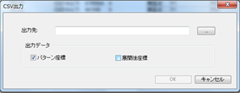

5．Pn面についても手順1~4を実施してください。

ジョブ作成
手 順 書
 |  |  |  | 管理番号 |  | 頁
型 名 |  |  |  | 工程番号 | －
作業内容 |  |  | 生産データ作成

1．アプリケーションランチャーの「データ作成ジョブ一覧」をクリックします。


2．ナビゲーションエリアの「PROGRAM」をクリックします。
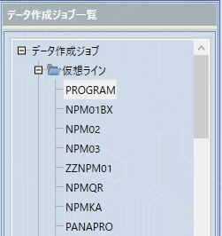

3．ツールバーの「新規作成」をクリックします。

4．PCB名：に型式を入力し、［検索］ボタンをクリックします。

作業内容 |  |  | 生産データ作成

5．PCB一覧からジョブ作成するPCBを選択し、[▶]をクリックします。
 | ※選択データがデータ作成ジョブ登録に移動されます。
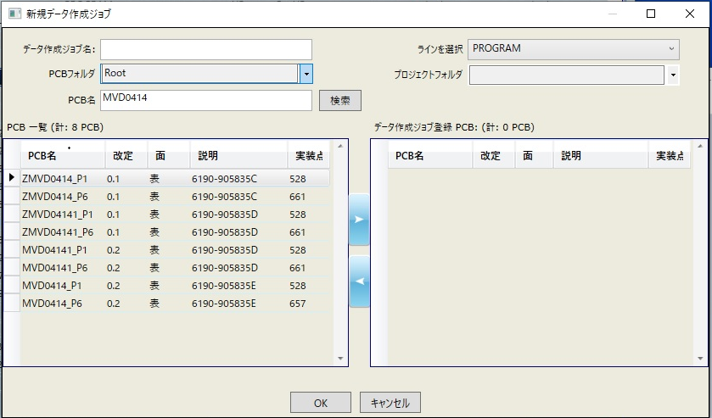

6．データ作成ジョブ名：に「型式_改定番号」を入力し、「OK」をクリックします。
 | ※改定番号の小数点は、-（ハイフン）としてください。
 | ※登録型式にSがついている場合は、ジョブ名にもSをつけてください。
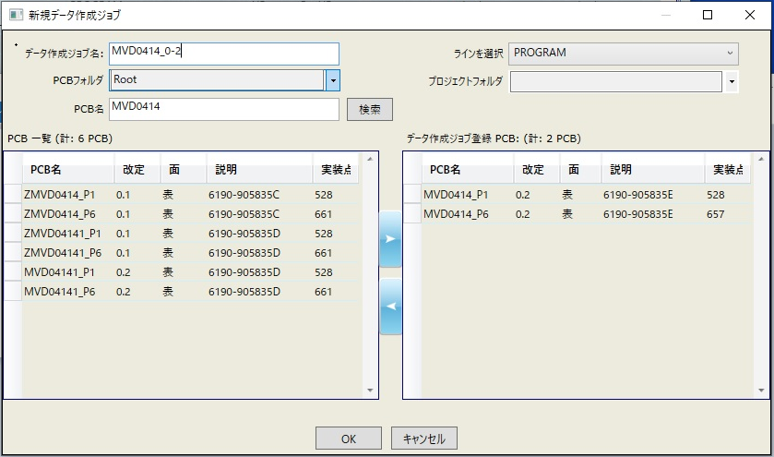

 | ジョブ作成が開始されます。

作業内容 |  |  | 生産データ作成

7．「最適化」をクリックします。


 | 最適化後、振り分け対象部品（オレンジ）が表示されたら、対象部品を右クリック→「振り分け対象にしない」の
 | チェックを外し、再度「最適化」をクリックします。
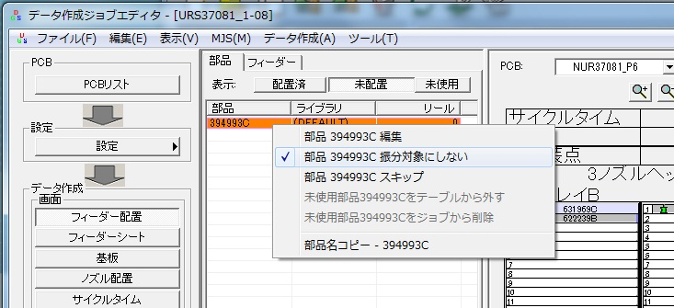

 | 最適化中にエラーが表示されたらエラー内容を確認し、対応してください。

 | 対処例）
 |  | 自動振り分けできないエラーでフィーダーに未配置部品が残っている場合は、対象部品を8ノズルヘッドのマウンタに
 |  | ドラッグ&ドロップして、「最適化」してみてください。
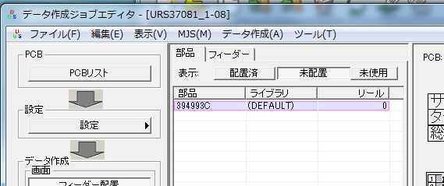
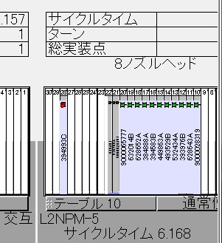

 |  | サイズが大きくてノズルに割り当てられない場合、ひとサイズ上のマウンタにセットして「最適化」してみてください。

作業内容 |  |  | 生産データ作成

8．「ファイル」→「帳票印刷」をクリックします。
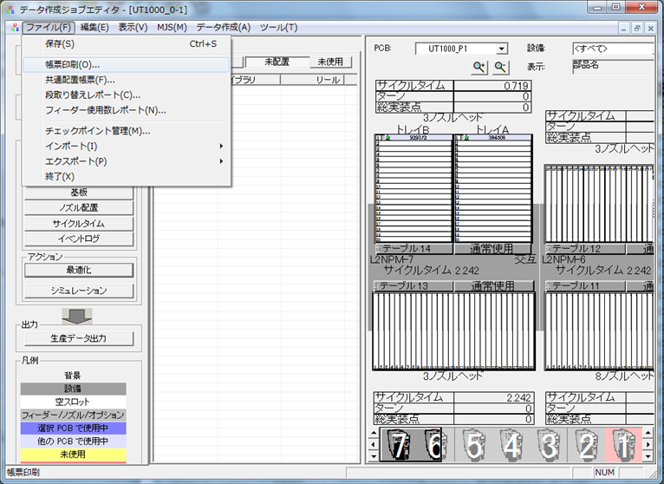

9．PCB（P1）を選択し、「ノズルセットアップの印刷」のチェックを外し、「OK」をクリックします。


作業内容 |  |  | 生産データ作成

10．「CSV出力」をクリックし、ファイル名を入力後「保存」をクリックします。
 | ファイル名：型式_P1_改定（配列基板番号）
 | ※登録型式にSがついている場合は、ファイル名にもSをつけてください。
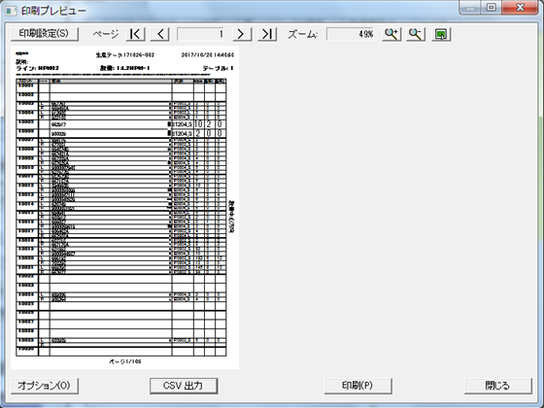

11．印刷プレビューにて「オプション」をクリックします。

作業内容 |  |  | 生産データ作成

12．PCB（Pn）を選択し、「OK」をクリックします。

13．「CSV出力」をクリックし、ファイル名を入力後「保存」をクリックします。
 | ファイル名：型式_Pn_改定（配列基板番号）
 | ※登録型式にSがついている場合は、ファイル名にもSをつけてください。

作業内容 |  |  | 生産データ作成

14．「生産データ出力」をクリックします。
 | 出力データ名はデータ作成ジョブ名のままとしてください。

15．Zipファイルが作成され、生産データ出力は完了です。

SD作成
手 順 書
 |  |  |  |  | 管理番号 |  | 頁
型 名 |  |  |  |  | 工程番号 | －
作業内容 |  |  |  | ソフト登録SD作成

1．作成したPCBデータ、配列データ、生産データをSDカードにコピーします。

２．SDカードシールを作成します。

 | 2-1．SD印刷ツールを開きます。
 |  |  | \\nksv250\富岡（株）_実装\実装技術\##個人フォルダ##\共有フォルダ\
 |  |  | 実装プログラム\SDシール印刷\SD印刷用_201910.mdb

 | 2-2．テーブル「SDラベル用」を開き、製品名、ソフトNoを入力します。
 |  |  | ※上記以外はデフォルト値が入ります。

 | 2-3．レポート「ラベル SDラベル用」 または「ラベル SDラベル用_11桁」を開き、印刷します。
 |  |  | ※品目の文字サイズが変わります。それ以外は変わりません。

 |  |  | 空白ラベルを作成したい場合は、テーブル「SDラベル用」にて未入力列を作成してください。

 |  |  | プリンターへは手差しになります。RICOH MP C6004では以下の向きでセットしてください。
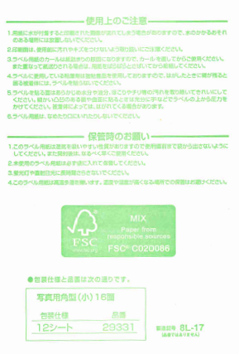

3．SDカードにラベルを貼り付け、LOCKをすればSDソフトの完成です。
 |  | ※SDカードは書き込み防止のため、下図のようにLOCKしてください。

※ソフト登録は、ソフト登録手順書に従って実施してください。

指示書作成、その他
手 順 書
 |  |  |  |  |  |  |  |  |  | 管理番号 |  |  |  |  |  |  | 頁
型 名 |  |  |  |  |  |  |  |  |  | 工程番号 | －
作業内容 |  |  |  |  |  | 試作指示書作成
 |  |  |  |  |  |  |  |  |  |  |  |  |  |  |  |  |  | ＊紙での提出が不要となったため、資料作成後スキャンしマウンタ手順担当者へメールにて送付する。
試作指示書へは以下の資料を添付します。 |  |  |  |  |  |  |  |  |  |  |  |  |  |  |  |  |  | ＊担当手配部品は、部品出庫担当者へ提出する（担当手配部品、ダミーコード）
試作フェーズにより添付資料が異なりますので、下記一覧を確認の上ご対応ください。 |  |  |  |  |  |  |  |  |  |  |  |  |  |  |  |  |  | ＊下敷きは、提出が必要なため青い袋に品目名の紙とともに入れて提出する

試作フェーズ |  |  |  |  |  |  | 維持改良 |  | コンセプト試作 |  |  | 量産試作 |  |  |  | 量産維持

 |  |  |  |  |  |  | M** |  | C-** |  |  | UT , UR |  |  |  | R**

表紙 |  |  |  |  |  |  | 必須 |  | 必須 |  |  | 必須 |  |  |  | 必須

基板加工図 |  |  |  |  |  |  | 新規基板時必須 （リピート不要） |  | 新規基板時必須 （リピート不要） |  |  | 新規基板時必須 （リピート不要） |  |  |  | 新規基板時必須 （リピート不要）

担当手配リスト |  |  |  |  |  |  | リストあり時に添付 |  | リストあり時に添付 |  |  | リストあり時に添付 |  |  |  | リストあり時に添付

ダミーコードリスト |  |  |  |  |  |  | ダミーコードあり時に 添付 |  | ダミーコードあり時に 添付 |  |  | ダミーコードあり時に 添付 |  |  |  | ダミーコードあり時に 添付

担当手配部品 仕様書 ※1 |  |  |  |  |  |  | i-File登録なしのみ 添付 |  | i-File登録なしのみ 添付 |  |  | i-File登録なしのみ 添付 |  |  |  | i-File登録なしのみ 添付

設計改善リスト |  |  |  |  |  |  | リストあり時に添付 |  | リストあり時に添付 |  |  | リストあり時に添付 |  |  |  | リストあり時に添付

シルク図 |  |  |  |  |  |  | 必須 |  | 必須 |  |  | 必須 |  |  |  | 必須

座標変更リスト ※2 |  |  |  |  |  |  | 変更あり時に添付 |  | 変更あり時に添付 |  |  | 変更あり時に添付 |  |  |  | 変更あり時に添付

極性注意部品 仕様書 ※3 |  |  |  |  |  |  | 対象部品あり時に 添付 |  | 対象部品あり時に 添付 |  |  | 対象部品あり時に 添付 |  |  |  | 対象部品あり時に 添付

マウンタ手順書 |  |  |  |  |  |  | 維持改良前を 添付 |  | × |  |  | × |  |  |  | ×

下敷き（OHP） ※4 |  |  |  |  |  |  | 新規基板時必須 （リピート不要） |  | 新規基板時必須 （リピート不要） |  |  | 新規基板時必須 （リピート不要） |  |  |  | 新規基板時必須 （リピート不要）

 | ※1 サイズ、極性位置、梱包仕様のわかるページを添付します。
 |  |  | 正規品と異なる部品は、試作DBに添付された資料を添付します。

 | ※2 マウントデータから座標変更したシンボルの座標情報を記載したリストです。

 | ※3 極性位置ページを添付します。

 | ※4 片面実装時は、添付不要です。

 | ※5 試作指示書作成終了後、PDFデータでﾏｳﾝﾀ手順担当者宛にメールで資料を送付する。

作業内容 |  |  |  |  |  | 試作指示書作成

表紙
 | 以下を参考に必要事項を記入します。
 | コンセプト／維持改良は全項目記載、量産試作は試作ステージより上のみ記入します。
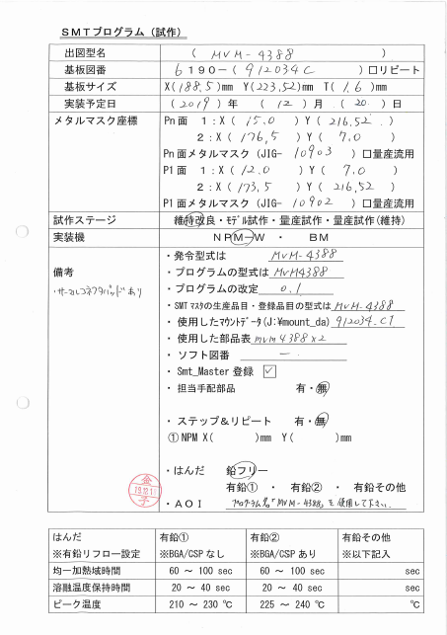

 |  |  |  |  |  |  |  |  |  |  |  |  | ←試作DB参照
 |  |  |  |  |  |  |  |  |  |  |  |  | ←試作DB参照（基板リピート時、☑）
 |  |  |  |  |  |  |  |  |  |  |  |  | ←基板加工図参照
 |  |  |  |  |  |  |  |  |  |  |  |  | ←試作DB参照
 |  |  |  |  |  |  |  |  |  |  |  |  | ←マウントデータのマスク座標を記入
 |  |  |  |  |  |  |  |  |  |  |  |  |  | Xの小さいほうを1:に記入
 |  |  |  |  |  |  |  |  |  |  |  |  |  | メタルマスクJIGは量産試作の場合
 |  |  |  |  |  |  |  |  |  |  |  |  |  |  | 記入不要

 |  |  |  |  |  |  |  |  |  |  |  |  | ←試作DB参照
 |  |  |  |  |  |  |  |  |  |  |  |  | ←SMTマウンタ指定
 |  |  |  |  |  |  |  |  |  |  |  |  | ←試作DB参照
 |  |  |  |  |  |  |  |  |  |  |  |  | ←DGSプログラム名
 |  |  |  |  |  |  |  |  |  |  |  |  | ←DGSプログラム改定番号
 |  |  |  |  |  |  |  |  |  |  |  |  | ←発令型式と同じ
 |  |  |  |  |  |  |  |  |  |  |  |  | ←管理表参照
 |  |  |  |  |  |  |  |  |  |  |  |  | ←管理表参照
 |  |  |  |  |  |  |  |  |  |  |  |  | ←管理表参照
 |  |  |  |  |  |  |  |  |  |  |  |  | ←SMTマスタ登録後にチェック
 |  |  |  |  |  |  |  |  |  |  |  |  | ←担当手配部品リスト参照
 |  |  |  |  |  |  |  |  |  |  |  |  |  | 基板、手実装工程部品除く
 |  |  |  |  |  |  |  |  |  |  |  |  | ←基板加工図で確認して記入

 |  |  |  |  |  |  |  |  |  |  |  |  | ←試作DB参照
 |  |  |  |  |  |  |  |  |  |  |  |  |  | 有鉛時は下表参考に選択
 |  |  |  |  |  |  |  |  |  |  |  |  | ←AOI未記入でOK

 |  |  |  |  |  |  |  |  |  |  |  |  | ←有鉛その他に該当する場合のみ
 |  |  |  |  |  |  |  |  |  |  |  |  |  | 記入必要

 | 過去の試作資料は以下にあります。記入の参考にしてください。
 | \\nksv250\富岡（株）_実装\実装技術\#書類保管庫\実装プログラム試作資料

 | ★キャリア使用時の記載について
 |  | 基板サイズ：X,Yはキャリアのサイズ、Tはキャリア+基板の厚みを記載します。
 |  | メタルマスク座標：キャリアの起点を(0,0)とし、マスク座標を記載します。

 | ★備考について
 |  | 指示が必要な情報を記載します。量産試作の場合は、マウンタ手順書に載らない情報を記載します。

作業内容 |  |  |  |  |  | 試作指示書作成

基板加工図
 | PDF図面の「K」ファイル、または基板情報が記載されてるファイルを添付します。
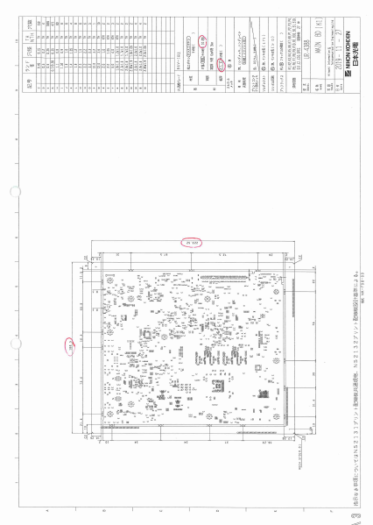

担当手配リスト
 | 試作DBに添付される担当手配リストを添付します。
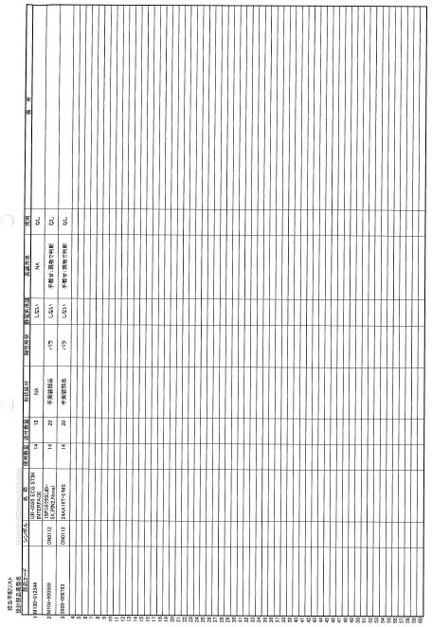

担当手配極性あり部品仕様書
 | ifileに登録されていない担当手配部品（極性あり）のサイズ／極性位置／梱包仕様のページを添付します。
 | ※ifileに登録済み部品は、ラインで確認できるため、添付不要です。

作業内容 |  |  |  |  |  | 試作指示書作成

ダミーコードリスト
 | 担当手配部品に対し、ダミーコード採番した番号を付与したリストを添付します。

設計改善リスト
 | 前回試作実装時の設計改善リストを添付します。
 | \\nksv250\富岡（株）_実装\実装技術\Device New出力\db\設計改善ﾘｽﾄ
 | 前回試作無し時は添付不要です。

シルク図
 | シルク図（ピンク）に、下記要領で色付けを実施します。
 |  |  |  |  | 極性なし |  |  | ：極性不問な部品（No Polarity、極性指示なし等）
 |  |  |  |  | 極性注意 |  |  | ：極性を注意する部品（わかりにくい等）
 |  |  |  |  | サーマルパッド |  |  | ：実装面反対側のはんだ確認が必要なパッド（確認部分を色付け）
 |  |  |  |  | 手載せ |  |  | ：手載せ部品（PLM上”4”）
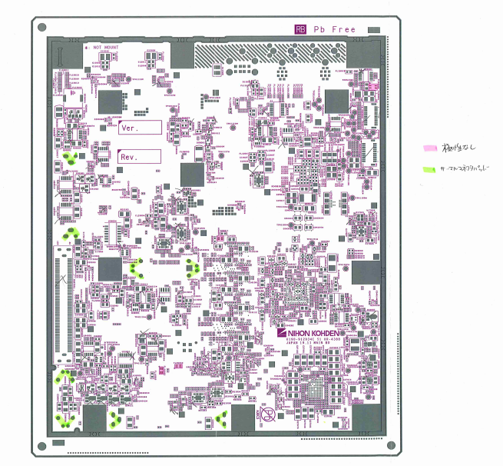

 | サーマルパッドについては、検図データで確認してください。
 | SMD部品で手はんだ付けが必要と指示されている部品が対象になります。
 | 色付けは、手はんだ付けする部分（実装面の裏側のはんだ付け箇所）に行ってください。

 | ★詳細シルク図（ブルー）は色付け無しで添付します。（極性等、詳細情報確認のため）

 | ★実寸大シルク図（イエロー）は座標照合確認用になりますので、ページ右上に型式記入の上、
 |  | 型式ごとのキングファイルに綴じてください。（指示書への添付は不要です。）

作業内容 |  |  |  |  |  | 試作指示書作成

注意部品の仕様書
 | 注意部品リストに出力された部品の極性ページを添付します。
 | 添付対象はシルク図に記載した部品になります。
 | ※サーマルパッド、極性なし部品の仕様書は添付不要です。

座標変更リスト
 | マウントデータ座標からオフセット（座標修正）した部品の、変更前と変更後の座標を記載します。
 | ※変更前座標は、必ずマウントデータ座標としてください。
 | \\nksv250\富岡（株）_実装\実装技術\##個人フォルダ##\共有フォルダ\実装プログラム\修正内容
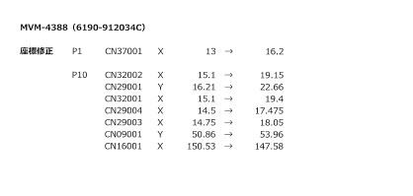

マウンタ手順書
 | 維持改良時、改良前のマウンタ手順書を添付します。
 | マウンタ手順書の左上に「参考」と記載してください。

下敷き（OHP）
 | 新規基板（改版基板含む）の時は、片面実装を除き、先行実装面のOHPを添付します。
 | 基板リピート時は、指定の場所にしまってあるOHPを添付します。
 | 量産品と同じ基板の場合、下敷きは現場にありますので添付不要です。
 | 片面実装時は下敷き不要になります。
 | 注意：下敷きOHPは青色の袋に指示書コピーとともに製造部門担当者へ渡してください。

試作チェックシート
 | 試作プログラム作成時にチェックを行い、試作終了まで保管してください。

作業内容 |  |  |  |  |  | その他：ダミーコード連絡

1．ダミーコードをメールで関係者へ連絡します。
 |  | 宛先 ＞
 |  |  | 生産技術部技術管理課 （TO：代表者1名、CC：左記以外で必要な関係者）
 |  |  | 第二生産部生産一課 （TO：代表者1名、CC：左記以外で必要な関係者）
 |  |  | 生産管理部生産管理二課 （TO：代表者1名、CC：左記以外で必要な関係者）
 |  |  | 第二生産部生産一課実装技術一係 （CC：必要な関係者）

 |  | タイトル（Sample）＞
 |  |  | 5/22試作 C-UR-4558 ダミーコード割り当て

 |  | 本文（Sample）＞
 |  |  | 5/22試作 C-UR-4558 におきまして、下記ダミーコードを割り当てました。

作業内容 |  |  |  |  |  | その他：補強用スルーホール連絡

1．補強用スルーホールがあった場合にメールで関係者へ連絡します。
 |  | 宛先 ＞
 |  |  | 第二生産部生産二課実装技術二係関係者 （CC：必要な関係者）

 |  | タイトル（Sample）＞
 |  |  | 試作 C-UR-0611 補強用スルーホール

 |  | 本文（Sample）＞
 |  |  | 試作 C-UR-0611 の補強用スルーホールをご連絡します。
 |  |  |  | シンボル：xxx

作業内容 |  |  |  |  |  | その他：SMTマスタ登録

1．デスクトップの「EGPro_マスタ管理アプリ」をクリックします。

2．「担当者」「パスワード」を入力し、［ログイン］をクリックします。
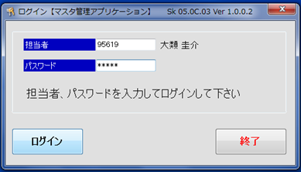

3．ホーム画面の［サブ品目マスタ］をクリックします。
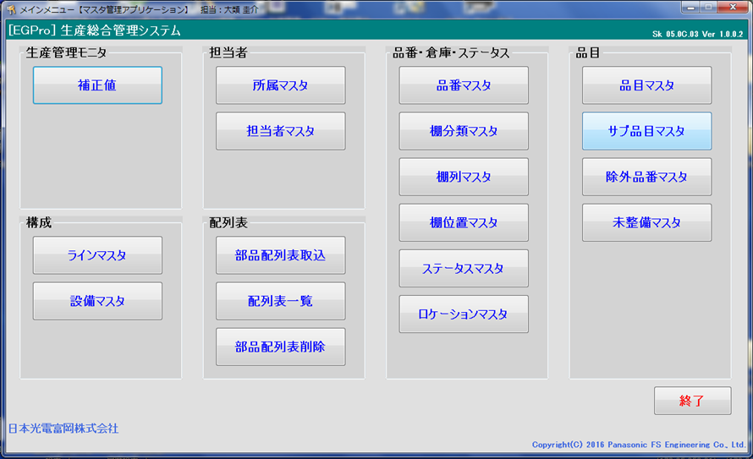

4．サブ品目：に「型式_P1」、品目：に「型式」、サイクルタイム：はすべて「1」、
 |  | 基板取数：は多面取り枚数 を入力し、［登録］をクリックします。
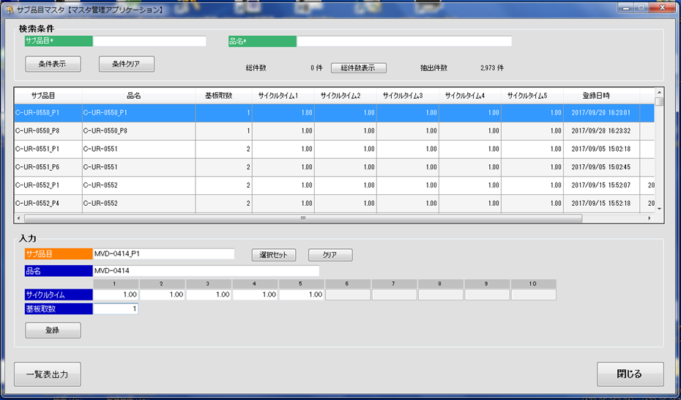

作業内容 |  |  |  |  |  | その他：SMTマスタ登録

5．Pn面も登録します。Pn面はサブ品目：を「型式_Pn」にします。

6．ホーム画面の［品目マスタ］をクリックします。

7．品目に「型式」、サブ品目1、サブ品目2に先ほど登録したサブ品目名を入力し、［追加情報入力］をクリックします。
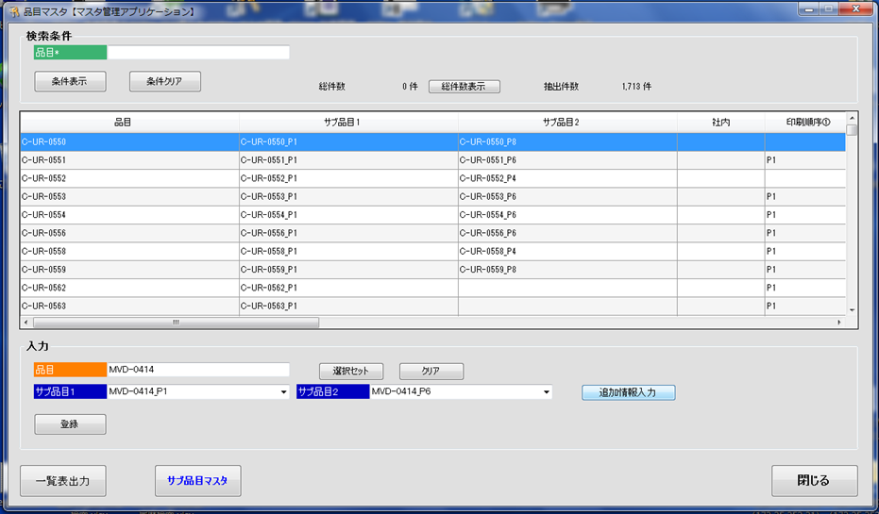

8．印刷順序：に「P1」「Pn」、基板X：に基板のXサイズ、基板Y：に基板のYサイズ、型式名：に「型式」 を入力し、
 |  | ［閉じる］をクリックします。
 |  | ※印刷順序は、マウント手順書で確認してください。
 |  | ※キャリア使用時は、キャリアサイズを入力してください。
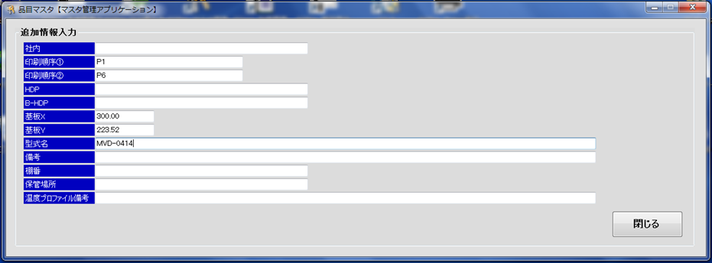

9．［登録］をクリックします。

※既に登録済みの場合は、登録済みSMTマスタを確認し、変更あれば更新してください。

実装後
手 順 書
 |  |  |  |  |  | 管理番号 |  | 頁
型 名 |  |  |  |  |  | 工程番号 | －
作業内容 |  |  |  |  | 実装後の対応

■座標変更連絡
 | SMT実装中のPCB座標変更があった場合、生産一課一係より「座標変更連絡」が提出されます。
 | 内容を確認し、マスタPCBの座標を修正してください。
 | 対応の目安：受付後３稼働日以内
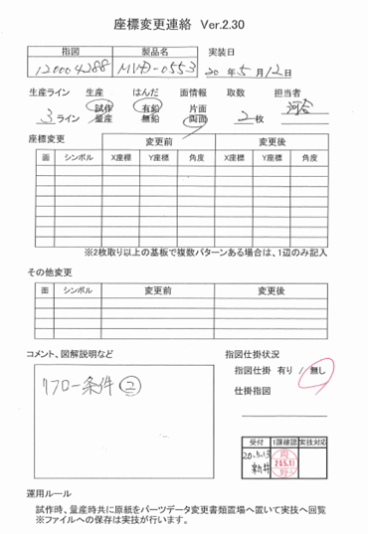

 | また、PCB次回作成時に反映できるよう、マウントデータ作成DBの『オフセット_PAD0°基準』テーブルへ
 | オフセットデータの登録も行ってください。
 | ※オフセットデータはPADコード0°基準になりますので、登録の際はご注意ください。

 | マスタPCB変更後は、以下の対応としてください。
 |  | 試作：3ラインの試作フォルダに収納します。
 |  | 量産品：生産一課へ返却します。

作業内容 |  |  |  |  | 実装後の対応

■NPMライブラリ変更情報
 | SMT実装時のパーツデータ変更があった場合、生産一課一係より「NPMライブラリ変更情報」が提出されます。
 | 内容を確認し、修正が必要と判断した場合にはマスタ及び他ラインのパーツデータを修正してください。
 | 対応の目安：受付後３稼働日以内


 | 1．形状定義
 |  |  | 各ライン（マシン）での認識状態によって変更するため、マスタ／他ラインデータには反映しません。
 |  |  | ※ラインデータにて形状オプションを設定することがありますが、形状オプションはコピーする必要はありません。
 |  |  |  | 再認識させた際に、ライン毎に形状オプションが設定されるためです。

 | 2．サイズ、梱包仕様
 |  |  | サイズについては、実装データに合わせて変更します。
 |  |  | 梱包仕様については部品仕様書を確認し、部品仕様書どおりであればマスタ／他ラインデータを変更します。
 |  |  | 部品仕様書が現物と異なる場合は、生産技術に確認してください。
 |  |  | ※極性位置が変更となった場合は、水平展開（同部品を使用してる他品目の極性位置確認）してください。

 | 3．設備固有情報
 |  |  | ランプ等のマウンタ固有設定を除き、マスタ／他ラインデータを変更します。
 |  |  | ※ランプオフセットについては、マウンタの個体差がありますので、そのラインのみの参考データとします。
 |  |  | ※ノズル、カメラ種別、高速ヘッド荷重制御等、ジョブに不整合を起こす項目がありますので、ご注意ください。

 | 4．コネクタの装着位置オフセット
 |  |  | PLMで部品コードを検索して、コネクタの向き（梱包仕様）が変更の場合は確認、修正してください。

 | NPMライブラリ変更情報確認後は「パーツデータ変更管理表」に結果を記載し、生産一課一係に返却します。
 | その際、以下のファイルへ対応状況の記入をしてください。
 |  | \\nksv523\第二工場実装課用\1係用\パーツデータ関連\パーツデータ変更管理表

作業内容 |  |  |  |  | 実装後の対応

 | 参考）
 |  | ○新規パーツデータの流れ（フロー）

新規マスタ
生産
マスタから変更不要で実装できた場合、
デバッグ不要。

初回デバッグ

フィードバック
（NPMライブラリ変更情報）

マスタ更新
他ライン展開
実装（デバッグ）データに合わせる。

 |  | ○ダミーパーツデータの流れ（フロー）

最新マスタ
最新マスタがない場合は、
マスタを新規作成してください。

コピー

ダミーパーツ
マスタ
生産
マスタから変更不要で実装できた場合、
デバッグ不要で完了。

初回デバッグ

フィードバック
（NPMライブラリ変更情報）

ダミーパーツ
マスタ更新
他ライン展開
流用使用あり部品の場合、展開必要。

展開

流用元マスタ更新
他ライン展開
実装（デバッグ）データに合わせる。

作業内容 |  |  |  |  | 実装後の対応

 | 参考）
 |  | ○特採・代替品パーツデータの流れ（フロー）

 |  |  | 部品仕様に変更なし

最新マスタ

コピー

特採・代替品
マスタ
生産
部品仕様変更なしのため、
デバッグ不要で完了できる見込み。

 |  |  | 部品仕様に変更あり

特採・代替品
新規マスタ
生産
マスタから変更不要で実装できた場合、
デバッグ不要。

初回デバッグ

フィードバック
（NPMライブラリ変更情報）

特採・代替品
マスタ更新
他ライン展開
実装（デバッグ）データに合わせる。

作業内容 |  |  |  |  | 実装後の対応

■試作資料保管
 | 試作指示書が作成できましたらましたら、データスキャンし実装プログラム試作資料フォルダ内に格納します。

 |  | \\nksv250\富岡（株）_実装\実装技術\#書類保管庫\実装プログラム試作資料
 |  | ファイル名：型式_実装年月日 例）ur1234_20200401

 | <保管ページ>
 |  | 表紙 、 基板加工図 、 担当手配リスト 、 ダミーコード一覧表 、
 |  | シルク図（指示書用：ピンク） 、 座標修正リスト

 |  | ※上記以外のページでも必要と判断したページは保管してください。
 |  | ※スキャン設定で”SADF”を指定すると、A3/A4が1ファイルでスキャンできます。
 |  |  | A4セット→読み込み→A3セット→読み込み→A4セット→読み込み→終了 と操作してください。

 | また、チェックシートについてもスキャンし、専用フォルダで保管してください。
 | ファイル名については自由です。 例）ur1234_20200401_cs(smt)

 | データ保管後、試作指示書およびチェックシートは破棄して構いません。

 | 返却された下敷き、シルク図（シンボル図：青）は以下のルールに従って、それぞれ保管してください。
 |  | 下敷き（OHP）：下敷き収納エリアに保管
 |  | シルク図（シンボル図：青）：シルク図（実寸大：黄色）と同じフォルダに保管

ノズル追加
手 順 書
 |  |  |  | 管理番号 |  | 頁
型 名 |  |  |  | 工程番号 | －
作業内容 |  |  | ノズル追加

1．アプリケーションランチャーの「ファクトリーマネージャ」をクリックします。


2．ツールバーの「ノズルライブラリ編集」をクリックします。

3．ノズルライブラリエディタの「新規追加」、もしくはノズル番号を選んで「コピー」をクリックします。

4．作成されたノズル番号のデータを直接編集します。

5．編集したノズルデータを「保存」して閉じます。

 | ※現行使用ノズル情報は、以下フォルダ内資料でご確認ください。
 |  | \\nksv523\第二工場実装課用\1係用\046_治具_工具関連

★ノズル検討について
 | ノズル検討依頼があった場合、実装技術で検討します。
 | 検討の結果、購入が必要な場合は生産一課一係で購入していただきます。

CADマクロ
手 順 書
 |  |  |  |  |  |  |  |  |  |  | 管理番号 |  |  |  |  |  | 頁
型 名 |  |  |  |  |  |  |  |  |  |  | 工程番号 |  |  | －
作業内容 |  |  |  |  | CADマクロ設定

1．アプリケーションランチャーの「PCB一覧」をクリックします。

2．ナビゲーションエリアの「CADマクロ」をクリックします。

3．ツールバーの「新規作成」をクリックし、新規CADシステム名を入力し［OK］をクリックします。


作業内容 |  |  |  |  | CADマクロ設定

4．CADマクロの詳細設定をします。
 | 4-1．入力ファイル設定
 |  | ライブラリを（DEFAULT）に設定し、CADファイルを指定します。


 | 4-2．CADフォーマット定義
 |  | 各項目設定後、[適用]をクリックし有効にしてください。


作業内容 |  |  |  |  | CADマクロ設定

 |  | ①基板マーク

 |  |  | ID方法 |  |  | 文字列 |  |  |  | フィールド |  |  |  |  | 開始位置 | 終了位置
 |  |  | 文字列 |  |  | KIBAN |  |  |  | X座標 |  |  |  |  | 1 | 6
 |  |  |  |  |  |  |  |  |  | Y座標 |  |  |  |  | 12 | 17

 |  | ②実装点

 |  |  | ID方法 |  |  | 残り全て |  |  |  | フィールド |  |  |  |  | 開始位置 | 終了位置
 |  |  |  |  |  |  |  |  |  | 部品名 |  |  |  |  | 42 | 52
 |  |  |  |  |  |  |  |  |  | X座標 |  |  |  |  | 1 | 6
 |  |  |  |  |  |  |  |  |  | Y座標 |  |  |  |  | 12 | 17
 |  |  |  |  |  |  |  |  |  | 回転 |  |  |  |  | 23 | 25
 |  |  |  |  |  |  |  |  |  | リファレンス番号 |  |  |  |  | 34 | 41

 |  | ③装着点認識

 |  |  | ID方法 |  |  | 文字列 |  |  |  | フィールド |  |  |  |  | 開始位置 | 終了位置
 |  |  | 文字列 |  |  | KOBETSU |  |  |  | X座標 |  |  |  |  | 1 | 6
 |  |  |  |  |  |  |  |  |  | Y座標 |  |  |  |  | 12 | 17
 |  |  |  |  |  |  |  |  |  | リファレンス番号 |  |  |  |  | 34 | 41
 |  |  |  |  |  |  |  |  |  | マーク名 |  |  |  |  | 69 | 78

作業内容 |  |  |  |  | CADマクロ設定

 |  | ④CADコメント1
 |  |  | 形状区分”1”をインポートしないようにCADコメントとします。

 |  |  | ID方法 |  |  | フィールド内容
 |  |  | 文字列 |  |  | 1
 |  |  | 開始列 |  |  | 61 |  | 終端 |  |  |  | 62

 |  | ⑤CADコメント2
 |  |  | 反対面データをインポートしないようにCADコメントとします。

 |  |  | a）CADマクロ（P1）インポート設定の時

 |  |  |  | ID方法 |  |  | フィールド内容
 |  |  |  | 文字列 |  |  | R
 |  |  |  | 開始列 |  |  | 57 |  | 終端 |  |  |  | 58

 |  |  | b）CADマクロ（Pn）インポート設定の時

 |  |  |  | ID方法 |  |  | フィールド内容
 |  |  |  | 文字列 |  |  | F
 |  |  |  | 開始列 |  |  | 57 |  | 終端 |  |  |  | 58

作業内容 |  |  |  |  | CADマクロ設定

 |  | ⑥CADコメント3
 |  |  | シンボルなし（”-”）をインポートしないようにCADコメントとします。

 |  |  | ID方法 |  |  | フィールド内容
 |  |  | 文字列 |  |  | －
 |  |  | 開始列 |  |  | 34 |  | 終端 |  |  |  | 35

 | 4-3．マクロ詳細設定

 |  | ①全般


作業内容 |  |  |  |  | CADマクロ設定

 |  | ②操作


 |  | ③BOM設定
 |  |  | 変更なし

 |  | ④チェック内容設定


作業内容 |  |  |  |  | CADマクロ設定

 |  | ⑤角度記号
 |  |  | CADシステム3を設定します。（トレイ部品 90°回転の適用）


5．［保存］をクリックし、CADシステム設定を終了します。

※．［インポート］をクリックすると新規インポート画面へ移動します。

PLM設定
手 順 書
 |  |  |  | 管理番号 |  | 頁
型 名 |  |  |  | 工程番号 | －
作業内容 |  |  | PLM部品表出力設定

1．PLMの「Manufacturing Items Management」を開く。

2．画面右上のプリファレンスを編集を開く


3.カスタムパラメーターセットを「情シス作成_冨岡実装_01」に変更する。

3.表示項目が変更されたことを確認してください。
 | 下記の順番で表示される
 |  | マニュファクチャリングアイテム、エンタープライズ項目番号、基本数（分子）、シンボル番号、材集区分、品名、
 |  | 格付区分、表面処理コード、略号、部品形状区分、メーカー、技術担当部門、版数、単価1

作業内容 |  |  | PLM部品表出力

１．該当品目を検索する。

２．PLM出力設定した「Manufacturing Items Management」へドラッグ＆ドロップする。

３．部品一覧を全展開し、ダウンロードする。


 |  | *PCのダウンロードフォルダにファイルが作成されます。

作業内容 |  |  | PLM部品表変換

1．部品表変換ツールを開く。
 |  | \\nksv250\富岡（株）_実装\実装技術\PDM部品表\PLM変換ツール\M_PLM-PDM変換.xlsm

2．「変換」ボタンをクリックする。


3．ダウンロードした変換元ファイルを選択する。

4．「出力先」・「ファイル名」を指定して保存する。

ソフト図番採番
手 順 書
 |  |  |  | 管理番号 |  | 頁
型 名 |  |  |  | 工程番号 | －
作業内容 |  |  | ソフト図番の採番（新規採番）

PLMを開き、ソフト図番を採番したい型式を検索し、K区分(**-K)内にSOFT SMT(NPM) ***がない場合、
新規採番してください。
ある場合は、流用採番してください。

1．PLMの「Manufacturing Items Management」を開き、「新アセンブリー」をクリックします。


2．新規でできたアイテムを「Parts No. Assignment」へドラッグ＆ドロップする。

3．品目採番を「0」「0」「4」「6」「******」の順で選択し、「次へ」をクリックします。
 |  | 以下のオブジェクトに品番(0046-******)を登録します。よろしいですか？



作業内容 |  |  | ソフト図番の採番（新規採番）

4．採番が終わったら、プロパティを編集するために採番されたアイテムを「MBOM Edit」ドラッグ＆ドロップし編集・保存する。


 |  | 基本／M-BOM Basic Tab／ M-BOM基本标签
 |  | 技術担当部門と品目名称(カナ)を入力する


 |  | システム情報(版数) / M-BOM System Information (Version) / M-BOM 系统信息（版本号
 |  | 品名とプラント種別を入力する

 |  | 部品 / M-BOM Parts Tab / 物料清单部件标签
 |  | 原図場所コードを入力する

 |  | プラント個別 / M-BOM Plant Specific Tab / M-BOM 工厂个别标签
 |  | 品目テキスト（ZH）を入力する

作業内容 |  |  | ソフト図番の採番（流用採番）

1．PLMを開き、ソフト図番を採番したい型式を検索し、正展開します。

2．K区分(**-K)を開き、SOFT SMT(NPM) *** を探します。

3．最新の品番に付属されているそのソフト番号がDGS最新と一緒であることを確認します。

4．検索したソフト図番を複写します。



4．「拡張複写」を選択

作業内容 |  |  | ソフト図番の採番（流用採番）

５．ツール「アクション」を複写、タイトル「アクション」を除外にして複写をクリック。


６．流用したアイテムに再採番する。
 | 新規採番の3項目以降同様処理をする。

その他
手 順 書
 |  |  |  | 管理番号 |  | 頁
型 名 |  |  |  | 工程番号 | －
作業内容 |  |  | その他

■複合基板について
 | 一枚の基板で2品目以上作成する基板を複合基板といいます。

 | この場合、UR-0002、UR-0003のPCBデータ（DGS）は存在しません。
 | DGSではUR-0001のPCBを作成し、PLMのUR-0002＆UR-0003と部品照合を行います。

 | 部品表は以下のようになります。


■共通ソフトについて
 | 異なる品目（UR/UT）に対し、共通の半成品プログラムが使用されることがあります。
 | （共通半成品あり）
 | この場合、ひとつの半成品プログラムを修正すればいいです。

 | 部品表は下記のような表示になっております。

■半成（はんなり）品について
 | 生産一課（SMT）で生産した基板を半成品と呼びます。
 | 半成品については、URSないしUTSでBOM管理されています。
 | UT/URは指図指定で部品表更新されますが、URS/UTSはBOSS送信で部品表更新されます。

作業内容 |  |  | その他

■サーマルパッドについて
 | サーマルパッドとは熱を加える特殊なパッドを言いますが、実装プログラムでは少し用途が異なります。
 | 実装プログラムでは、スルーホールに挿入された端子のはんだ付け状態を反対面から確認するために
 | 対象のスルーホールをサーマルパッドと呼びます。（形が似ているのでそう呼んでいる。）

 | PAD図面のTH（スルーホール）が対象となります。
 | *NTH（ノンスルーホール）は、はんだ付けしないので対象外になります。

 | このスルーホールを実装反対面から確認することで、ハンダ量が規定に準じているか判断できます。
 | もしハンダ量が規定以下であれば「追い半田」が必要になるため、サーマルパッドの指示が必要になります。

■手載せ部品（PLM部品表：4）について
 | パーツデータ作成時に以下の設定にしてください。
 |  | 振り分け対象外：あり
 |  | 梱包仕様：トレイ
 |  | *梱包仕様がリールの場合、部品配膳と生産一課側で調整が必要なため、生産一課に相談してください。

 | なお、手載せ部品はPCBデータに登録します（SMTマウンタ部品と同じ扱い）ので、角度補正必要です。
 | *振り分け対象外とすることで、マウンタには組み込まれない部品となる。

現場立ち合い
手 順 書
 |  |  | 管理番号 |  | 頁
型 名 |  |  | 工程番号 | －
作業内容 |  | 現場立ち合い（試作・初ロット・設計変更・作業連絡）

 | 1．目的
 | 試作、初ロット、設計変更および作業連絡に伴う変更内容が生産ラインへ正しく反映されていることを確認し、誤部品実装、実装方向違い、極性違い、位置ずれおよび実装条件設定漏れによる不良流出を防止する。

 | 2．対象
 | 本手順は、試作品、初ロット品、設計変更品および作業連絡適用品の現場立ち合いに適用する。対象工程は、SMT実装とする。

 | 3．立ち合い前確認
 | 試作については、試作DBに登録されている実装日を確認する。初ロットおよび設計変更については、JOB作成担当者から配信される【先行情報】差分データを確認し、対象品目および適用日を確認する。作業連絡については、指図および作業連絡番号を確認し、適用日および対象ラインを確認する。 設計変更指示書、変更品目リスト、作業連絡および試作指示書を確認し、変更部品、実装面、シンボル番号を把握する。また、実装機に登録されている品目名、プログラム名および改定番号が、指示内容と一致していることを確認する。

 | 4．判定および異常時の処置
 | １シートのみ実装し実装工程の確認が完了した時点で、立ち合い結果を判定する。問題がない場合は量産流動を許可する。 異常が認められた場合は、ライン担当者へ連絡して生産を停止し、原因および影響範囲を確認して対策を実施し、修正後の初品について再度確認する。再確認で問題がないことを確認するまで、生産を再開しない。



 | 5．記録およびフィードバック
 | 立ち合い結果、発生した異常および現場で変更した実装条件を記録する。実装条件変更、座標変更またはパーツデータ変更を実施した場合は、生産終了後にマスタデータへの反映要否を確認する。 座標変更があった場合は座標変更連絡によりマスタPCBへ反映し、パーツデータ変更があった場合はNPMライブラリ変更情報によりマスタおよび他ラインへの反映要否を確認する。。

パーツ_部品情報
手 順 書
 |  |  |  |  |  |  | 管理番号 |  | 頁
型 名 |  |  |  |  |  |  | 工程番号 | －
作業内容 |  |  | パーツデータ作成ノウハウ（部品情報）

○形状定義
 | 部品仕様書を見て選択します。
 | ・箱型 |  |  | ：電極が両端にある長方形の部品
 |  |  |  |  | 部品種別）チップコンデンサ、固定抵抗 等

 | ・リード部品 |  |  | ：電極がリード形状の部品
 |  |  |  |  | 部品種別）IC、SOT、コネクタ、コイル 等

 | ・ボール型 |  |  | ：電極がボール形状の部品
 |  |  |  |  | 部品種別）BGA

 | ・異形部品 |  |  | ：電子部品でない部品、ガラス管ダイオード 等
 |  |  |  |  | 部品種別）チェックピン、金属板
 |  |  |  |  | ※ガラス管ダイオードは、ガラス管部分を認識できないため、異形とします。

○形状コード
 | 未使用

○円筒部品
 | 円筒部品の場合にチェックを入れてください。

○□CMリファレンス番号を使用
 | 未使用

作業内容 |  |  | パーツデータ作成ノウハウ（部品情報）

○サイズ
 | ・箱型


 |  | 項目 |  |  |  | 設定ルール
 |  | 対称 |  |  |  | 対称にチェックを入れた場合、設定した辺に同じ値が適用されます。
 |  |  |  |  |  | 【4辺】であれば4辺対象に、【Side 1/3】【Side 2/4】であればそれぞれの辺が対象になります。
 |  |  |  |  |  | 外形寸法が同じでも、電極寸法が違う場合は、チェックを外して、それぞれ入力します。
 |  | ボディーサイズ |  |  |  | ボディの長さと幅を入力します。

 |  | 本数 |  |  |  | 部品の各辺にあるリード数を入力します。
 |  |  |  |  |  | 辺にリードがない場合は”0”を入力します。

 |  | リードピッチ |  |  |  | リード間の距離（ピッチ）を入力します。
 |  |  |  |  |  | 第一リードのセンター～第二リードのセンターまでの距離を入力します。

 |  | リード長さ |  |  |  | リードの長さを入力します。

 |  | リード幅 |  |  |  | リードの幅を入力します。

 |  | 外形寸法 |  |  |  | 外形寸法(長さ、幅、高さ)を入力します。

作業内容 |  |  | パーツデータ作成ノウハウ（部品情報）

 | ・リード部品


 |  | 項目 |  |  |  | 設定ルール
 |  | 対称 |  |  |  | 対称にチェックを入れた場合、設定した辺に同じ値が適用されます。
 |  |  |  |  |  | 【4辺】であれば4辺対象に、【Side 1/3】【Side 2/4】であればそれぞれの辺が対象になります。
 |  |  |  |  |  | 外形寸法が同じでも、リード寸法が違う場合は、チェックを外して、それぞれ入力します。
 |  | ボディーサイズ |  |  |  | ボディの長さと幅を入力します。

 |  | 本数 |  |  |  | 各辺にあるリード本数を入力します。
 |  |  |  |  |  | 辺にリードがない場合は”0”を設定します。

 |  | リードピッチ |  |  |  | リード間の距離（ピッチ）を入力します。
 |  |  |  |  |  | リードのセンターから隣接するリードのセンターまでの距離を入力します。

 |  | リード長さ |  |  |  | リードの長さを入力します。

 |  | リード幅 |  |  |  | リードの幅を入力します。

 |  | 外形寸法 |  |  |  | 外形寸法(長さ、幅、高さ)を入力します。
 |  |  |  |  |  | ※リードは長さ、または幅に含めます。ボス、挿入リードは高さに含めません。

作業内容 |  |  | パーツデータ作成ノウハウ（部品情報）

 | ・ボール型


 |  | 項目 |  |  |  | 設定ルール
 |  | 対称 |  |  |  | 対称にチェックを入れた場合、XとYに同じ値が入力されます。

 |  | 数 |  |  |  | 行/列にあるボールの数を入力します。

 |  | ピッチ |  |  |  | ボール間の距離（ピッチ）を入力します。
 |  |  |  |  |  | ボールのセンターから隣接するボールのセンターまでの距離を入力します。

 |  | 径 |  |  |  | ボールの直径を入力します。

 |  | 外形寸法 |  |  |  | 外形寸法(長さ、幅、高さ)を入力します。
 |  |  |  |  |  | ※ボールは高さに含めます。

 | ・異型部品


 |  | 項目 |  |  |  | 設定ルール
 |  | 外形寸法 |  |  |  | 部品全体を外形寸法(長さ、幅、高さ)として入力します。
 |  |  |  |  |  | ※リード含めます。

パーツ_マウンタ設定
手 順 書
 |  |  |  |  |  |  | 管理番号 |  | 頁
型 名 |  |  |  |  |  |  | 工程番号 | －
作業内容 |  |  | パーツデータ作成ノウハウ（マウンタ設定）

○機種
 | 「NPM」を選択します。

○ノズル設定
 | 1．ノズル設定の右端にあるノズルチェック[…] をクリックします。

 | 2．候補ノズルからを”ノズルライブラリ”より選択し、右矢印[>]をクリックします。
 |  | 選択したノズルは紫色のイメージが表示されますので、問題なければOKをクリックします。
 |  | ※選択ノズル解除は左矢印[<]になります。


作業内容 |  |  | パーツデータ作成ノウハウ（マウンタ設定）

 | 代表的なノズル番号
 |  |  |  | ノズル |  | 代表部品の例
 | 16/12ノズル |  |  | 140S |  | アルミ電解コンデンサ、SOP
 |  |  |  | 168S |  | メルフ部品（専用ノズル）
 |  |  |  | 226S |  | 0603専用
 |  |  |  | 230S |  | 1005専用
 |  |  |  | 235S |  | 1608,2012,3216専用
 |  |  |  | 240S |  | 2.5×2.5mm以上の部品
 |  |  |  | 256S |  | 0402専用
 | 8ノズル |  |  | 140 |  | アルミ電解コンデンサ（小）、SOP
 |  |  |  | 168 |  | メルフ部品（専用ノズル）
 |  |  |  | 226 |  | 0603専用
 |  |  |  | 230 |  | 1005専用
 |  |  |  | 235 |  | 1608,2012,3216専用
 |  |  |  | 240 |  | 2.5×2.5mm以上の部品
 | 3ノズル |  |  | 1001 |  | ミニトランジスタ
 |  |  |  | 1002 |  | アルミ電解コンデンサ（中）
 |  |  |  | 1003 |  | アルミ電解コンデンサ（大）,SOP,BGA,QFN（各小サイズ）
 |  |  |  | 1004 |  | SOP,BGA,QFN（各中サイズ）
 |  |  |  | 1005 |  | SOP,BGA,QFN（各大サイズ）
 |  |  |  | 1006 |  | 反射板
 |  |  |  | 1479 |  | レンズ部シリコン樹脂LED ※LEDを傷つけないため
 |  |  |  | 1551 |  | 2端子LED ※LEDを覆い、周囲で吸着

 | ノズルのSは、反射材の大きさの違いだけです。吸着する部品の大きさに影響はありません

 | 上記以外にも複数のノズルが用意されております。
 | 部品にあったノズルを設定してください。
 | また、マシンオペレータから使用ノズルの変更を依頼されることもありますので、その際はノズル変更してください。

 | LEDインジケータ等、表面を傷つけたくない部品については、大きめのノズルを指定してください。
 | その際、大きめノズルの影響で真空状態が確保できなくなりますので、『真空センサー吸着チェック：しない』に
 | 設定してください。

○スピードパラメータ
 | 項目 |  |  |  | 設定のヒント
 | 吸着速度 |  |  |  | 部品吸着～部品認識前までの移動速度を指定します。
 |  |  |  |  | 大きい部品や重量のある部品は設定値を小さくすることで位置ずれの改善が見込めます。
 |  |  |  |  | 実装点数が多い部品の設定値を小さくすると実装タクトが増えますので、ご注意ください。
 | 装着速度 |  |  |  | 部品認識後～部品装着前までの速度を指定します。
 |  |  |  |  | 大きい部品や重量のある部品は設定値を小さくすることで位置ずれの改善が見込めます。
 |  |  |  |  | 実装点数が多い部品の設定値を小さくすると実装タクトが増えますので、ご注意ください。
 | 吸着保持時間 |  |  |  | 部品吸着時にヘッドが下降している時間を指定します。
 |  |  |  |  | 表面凸凹部品や重量のある部品は設定値を大きくすることで実装もれの改善が見込めます。

 | 装着保持時間 |  |  |  | 部品装着時にヘッドが下降している時間を指定します。
 |  |  |  |  | 吸着保持時間に合わせて設定してください。

 | θ軸速度 |  |  |  | 部品を回転するθ軸の速度を指定します。
 |  |  |  |  | 大きい部品や重量のある部品は速度を遅くすることでθずれの改善が見込めます。

作業内容 |  |  | パーツデータ作成ノウハウ（マウンタ設定）

○認識
 | 項目 |  |  |  | 設定のヒント
 | カメラ種別 |  |  |  | 部品認識に使用するカメラ種別を指定します。
 |  |  |  |  | 通常【2D】で、リードの浮きやボール厚みを確認したい時は【3D】にします。
 |  |  |  |  | 【3D】はNPM-W 3Dセンサ付き、またはNPM-W2 Type2、3で使用可能です。
 | 照明モード |  |  |  | 部品認識に使用する照明モードを指定します。
 |  |  |  |  | 通常【反射照明】で、BGA部品の時は【BGA照明】、外形認識を行う時は【透過照明】にします。

 | 認識速度 |  |  |  | 部品認識カメラ通過時の速度を指定します。
 |  |  |  |  | 通常【自動】（部品形状寸法から設備が適切な速度を判断）となっていますが、
 |  |  |  |  | 装着速度や吸着速度を落とした場合は、合わせて設定してください。
 | 認識高さ |  |  |  | 部品を認識する高さを指定します。
 |  |  |  |  | 部品高さと認識する高さが異なる場合、差分の高さを設定してください。
 |  |  |  |  | 主に基板を貫通するようなスルーホールタップ等で使用します。
 | スキャン回数 |  |  |  | 部品認識時のスキャン回数を指定します。
 |  |  |  |  | 部品サイズがL45mm x W45mmを超えた場合、自動で分割スキャンを行うとのことですが、
 |  |  |  |  | それほどの大きい部品は稀なので意識しなくてよいです。
 | 装着角度認識 |  |  |  | 装着角度認識するかどうかを設定します。
 |  |  |  |  | 装着角度認識によって、認識時と装着時の角度が同じとなり、θズレ抑制が見込めることから、
 |  |  |  |  | 【する】を推奨します。※軽い、小さい部品だとあまり効果ないと思います。

○ギャップ
 | 項目 |  |  |  | 設定のヒント
 | 吸着押え代 |  |  |  | 吸着時の部品を押し込む量を設定します。（部品吸着時のノズル高さ設定）
 |  |  |  |  | 紙テープ、トレイは【0.000】に設定してください。
 |  |  |  |  | エンボステープは【0.300】or【エンボスの深さ - 部品の高さ】に設定してください。
 | 装着押え代 |  |  |  | 装着時の部品を押し込む量を設定します。（部品装着時のノズル高さ）
 |  |  |  |  | 全ての部品で【0.300】に設定してください。
 |  |  |  |  | ※部品浮きに対しては【0.500】まで増加可能です。【0.500】以上は保証なし
 | 自動高さ計測 |  |  |  | 吸着時に自動で高さ計測を行うかどうかを設定します。
 | （クッションエンド |  |  |  | トレイ部品は【する】、その他の部品は【しない】に設定してください。
 | センサー） |  |  |  | 部品吸着面が安定しない（トレイが柔らかい等）場合は、【しない】に設定してください。
 | テープ乗り移り時 |  |  |  | テープ乗り移り時に自動高さ計測を行うかどうかを設定します。
 | 自動高さ計測

 | 自動高さ計測 |  |  |  | 吸着時に自動で高さ計測を行うかどうかを設定します。
 | （高さセンサー）

 | 高さ計測押え代 |  |  |  | 吸着高さ計測を行った値に対して、実際に吸着する高さのオフセットを設定します。

 | 3D装着押え代 |  |  |  | 3D装着時の部品を押し込む量を設定します。（部品装着時のノズル高さ）
 |  |  |  |  | 部品の上に部品を実装する場合に設定します。

作業内容 |  |  | パーツデータ作成ノウハウ（マウンタ設定）

○吸着
 | 項目 |  |  |  | 設定のヒント
 | 吸着位置X |  |  |  | 吸着位置を部品中心からX方向へオフセット設定します。
 |  |  |  |  | 部品中心を吸着できない場合に設定してください。

 | 吸着位置Y |  |  |  | 吸着位置を部品中心からのY方向へオフセット設定します。
 |  |  |  |  | 部品中心を吸着できない場合に設定してください。

 | 吸着角度 |  |  |  | 吸着時にノズルを回転させる角度を設定します。
 |  |  |  |  | 部品からノズルがはみださないよう、角度を設定してください。

 | 同時吸着 |  |  |  | 同時吸着するかどうかを設定します。
 |  |  |  |  | 【禁止】の場合、対象部品は単独で吸着～実装をします。

 | 吸着位置学習 |  |  |  | 吸着位置を学習、自動調整させるかどうかを設定します。
 |  |  |  |  | ノズルライブラリの設定で吸着位置学習がONになっているノズルで実装するときに有効です。

 | 吸着位置ずれ |  |  |  | 吸着位置のずれ量を許容する範囲を設定します。
 | 許容範囲

 | 検査前吸着 |  |  |  | 対向ヘッドが検査ヘッドで検査をしながら実装を行う場合、検査が完了するまで、
 |  |  |  |  | 吸着するかどうか設定します。

○装着
 | 項目 |  |  |  | 設定のヒント
 | 装着荷重 |  |  |  | 装着するときの部品への荷重を設定します。
 |  |  |  |  | 高速ヘッド【標準】、多機能ヘッド【2.500】とし、部品仕様に合わせて変更してください。

 | 装着2段動作 |  |  |  | 装着時のノズル下降動作を設定します。
 | (下降) |  |  |  | 荷重制御の場合【2段下降】にしてください。
 |  |  |  |  | 3ノズルヘッドでは設定が無視され、常時2段下降動作となります。
 | 2段動作高さ |  |  |  | 装着動作で2段下降を行うとき、標準より早く2段下降を開始したいときに設定します。
 | オフセット(下降)

 | ２段動作速度 |  |  |  | 装着動作で2段下降を行うとき、2段目の下降速度を標準速度に対して加減したいときに
 | (下降) |  |  |  | 設定します。

 | 装着2段動作 |  |  |  | 装着時のノズル上昇動作を設定します。
 | (上昇)

 | 2段動作高さ |  |  |  | 装着動作で2段上昇を行うとき、標準より早く2段上昇を開始したいときに設定します。
 | オフセット(上昇)

 | ２段動作速度 |  |  |  | 装着動作で2段上昇を行うとき、2段目の上昇速度を標準速度に対して加減したいときに
 | (上昇) |  |  |  | 設定します。

 | 装着前待ち時間 |  |  |  | 設定した時間(0～1000 ミリ秒)まで装着時の下降動作を遅らせます。
 |  |  |  |  | 部品の実装精度を高める場合に使用します。

作業内容 |  |  | パーツデータ作成ノウハウ（マウンタ設定）

○部品排出
 | 項目 |  |  |  | 設定のヒント
 | 排出場所 |  |  |  | 部品を排出する場所を設定します。供給タイプ設定時に自動で設定されます。
 |  |  |  |  | リールは【NG部品排出ボックス】、トレイは【NGトレイ】に設定してください。

○リトライ
 | 項目 |  |  |  | 設定のヒント
 | 吸着エラー設定 |  |  |  | 吸着エラー発生時の動作を設定します。
 |  |  |  |  | チップ部品は【部品切れ停止】とし、それ以外は【吸着エラー停止】に設定してください。
 |  |  |  |  | ※吸着エラー停止により、部品ロスの減少が期待できます。
 | 部品切れ停止 |  |  |  | 吸着エラー設定が【部品切れ停止】に設定されているときのリトライ回数を設定します。
 |  |  |  |  | 指定がなければ【設備設定に従う】としてください。

 | 吸着エラー停止 |  |  |  | 吸着エラー設定が【吸着エラー設定】に設定されているときのリトライ回数を設定します。
 |  |  |  |  | 指定がなければ【設備設定に従う】としてください。

 | 認識エラー停止 |  |  |  | 認識エラー発生時、リトライ動作を行うかどうかを設定します。
 |  |  |  |  | チップ部品は【設定回数】とし、それ以外は【即時停止】に設定してください。

 | 認識エラー回数 |  |  |  | 認識エラー設定を【設定回数】に設定しているときのリトライ回数を設定します。
 |  |  |  |  | 指定がなければ【3】としてください。

○センサーチェック
 | 項目 |  |  |  | 設定のヒント
 | 真空センサー |  |  |  | 真空センサーで装着したかどうかをチェックするための設定を行います。
 | 装着チェック |  |  |  | 基本は【する】とし、装着面が平らではない、ノズルより小さいときは【しない】にしてください。
 |  |  |  |  | ※【しない】の場合、吸着/装着時の真空チェック（欠品等の確認）ができません。
 | 真空センサー |  |  |  | 真空センサーで吸着したかどうかチェックするための設定を行います。
 | 吸着チェック |  |  |  | 基本は【する】とし、装着面が平らではない、ノズルより小さいときは【しない】にしてください。
 |  |  |  |  | ※【しない】の場合、吸着/装着時の真空チェック（欠品等の確認）ができません。
 | 部品厚み計測 |  |  |  | 部品厚み計測を行うかどうかを設定します。（部品厚み計測センサーはオプションです。）
 |  |  |  |  | 転がり等の不良が多く発生する場合は【する】に設定してください。

 | 厚みばらつき |  |  |  | 部品厚み計測を行う場合の上限許容値を設定してください。
 | 上限許容値 |  |  |  | 部品表の高さ公差（プラス側）を入力してください。

 | 厚みばらつき |  |  |  | 部品厚み計測を行う場合の下限許容値を設定してください。
 | 下限許容値 |  |  |  | 部品表の高さ公差（マイナス側）を入力してください。

 | 部品厚み |  |  |  | 部品厚み計測を行うタイミングを設定します。
 | 計測タイミング |  |  |  | ※【毎ターン】は使用できないマシン（ジョブエラーになる）があるので、ご注意ください。

作業内容 |  |  | パーツデータ作成ノウハウ（マウンタ設定）

○ランプオフセット
 | 項目 |  |  |  | 設定のヒント
 | 透過ランプ |  |  |  | 透過ランプのオフセットを設定します。
 | オフセット |  |  |  | 【0】としてください。実装機で調整します。

 | 反射ランプ |  |  |  | 反射ランプのオフセットを設定します。
 | オフセット |  |  |  | 【0】としてください。実装機で調整します。

 | BGAランプ |  |  |  | BGAランプのオフセットを設定します。
 | オフセット |  |  |  | 【0】としてください。実装機で調整します。

 | PIPランプ |  |  |  | PIPランプのオフセットを設定します。
 | オフセット |  |  |  | 【0】としてください。実装機で調整します。

○テープ
 | 項目 |  |  |  | 設定のヒント
 | フィーダー先送り |  |  |  | 吸着動作開始前にテープを送るかどうかを設定します。
 |  |  |  |  | 基本は【しない】としてください。

 | 吸着位置 |  |  |  | 吸着位置自動ティーチをするかどうかを設定します。
 | 自動ティーチ |  |  |  | 基本は【する】としてください。

 | スプライシング位置 |  |  |  | スプライシング位置自動ティーチをするかどうかを設定します。
 | 吸着位置ティーチ |  |  |  | 基本は【する】としてください。

 | フィーダー駆動速度 |  |  |  | フィーダーの送り速度を設定します。
 |  |  |  |  | 基本は【標準】としてください。
 |  |  |  |  | ポケット内で跳ねたり、ズレたりする場合は【低速】にしてください。
 | 継ぎ目検出時の |  |  |  | 継ぎ目検出時の動作を設定します。
 | 動作 |  |  |  | 基本は【一括送り】としてください。

 | 一括送り数 |  |  |  | 一括送り数を設定します。
 |  |  |  |  | 基本は【0】としてください。

○部品高さ詳細
 | 項目 |  |  |  | 設定のヒント
 | 吸着位置Z |  |  |  | 吸着面の高さを設定します。
 |  |  |  |  | 部品面より吸着面が凹んでいる場合は、凹み高さを【プラス】で設定してください。
 |  |  |  |  | ※部品高さは変更しないでください。
 | 排出高さ |  |  |  | 装着面から下の部分の高さを設定します。
 |  |  |  |  | 装着面より下に出ている突起（ボス）の高さを【プラス】で設定してください。
 |  |  |  |  | ※部品高さは変更しないでください。

作業内容 |  |  | パーツデータ作成ノウハウ（マウンタ設定）

○転写
 | 項目 |  |  |  | 設定のヒント
 | 転写 |  |  |  | 転写動作を行うかどうかを設定します。
 |  |  |  |  | 基本は【しない】としてください。

 | 転写荷重 |  |  |  | 転写ユニット使用時の転写荷重を設定します。
 |  |  |  |  | 基本は【2.500】としてください。

 | 転写高さ |  |  |  | 転写時における部品下面から転写材料表面までの距離を設定します。
 |  |  |  |  | 基本は【0.000】としてください。

 | スキージギャップ |  |  |  | スキージギャップ（0.015～0.9mm）を設定します。
 |  |  |  |  | 基本は【0.000】としてください。

 | 転写時間 |  |  |  | 転写時の時間（0～990ms）を設定します。
 |  |  |  |  | 基本は【150】としてください。

 | 転写速度 |  |  |  | 転写時の速度（1～100）を設定します。
 |  |  |  |  | 基本は【100】としてください。
 |  |  |  |  | ※転写時のZ軸上下動作のみに有効です。
 | 転写モード |  |  |  | 転写する順を設定します。
 |  |  |  |  | 基本は【転写→認識】としてください。

○トレイ
 | 項目 |  |  |  | 設定のヒント
 | リフトスピード |  |  |  | トレイリフレクタの速度を設定します。
 |  |  |  |  | 基本は【低速】としてください。

 | 引き出し軸スピード |  |  |  | トレイの引き出し速度を設定します。
 |  |  |  |  | 基本は【低速】としてください。

 | トレイ位置認識 |  |  |  | トレイ位置の認識を行うかどうか設定します。
 |  |  |  |  | 基本は【しない】としてください。

パーツ_その他設定
手 順 書
 |  |  |  |  |  | 管理番号 |  |  |  |  | 頁
型 名 |  |  |  |  |  | 工程番号 | －
作業内容 |  |  |  |  | パーツデータ作成ノウハウ（その他設定＆テクニック）

○リードピッチ（リード曲がり検査）
 | コネクタのリード曲がりを検査します。
 | 仕様書に記載のリード曲がり許容値を設定してください。
 | 記載ない場合は、リード一本分を目安に設定してください。

○リード浮き検査
 | コネクタ、QFPのリード浮きを検査します。
 | 仕様書に記載のコプラナリティ値を設定してください。



 | 1 【許容値設定】をクリックする。

 | 2 設定したい項目の「ユーザー定義許容値を使用」にチェックを入れる。

 | 3 許容値を設定する。

 | 4 【OK】をクリックする

 | 注意：認識オプション設定にも、各種許容値設定ありますが、カメラやセンサの条件によって動作しない場合があります。
 |  |  |  | リードピッチはカメラ種別【2D】or【3D】で動作します。
 |  |  |  | リード浮き検査は【3D】で動作します。

作業内容 |  |  |  |  | パーツデータ作成ノウハウ（その他設定＆テクニック）

○輝度チェック
 | 部品の反転チェックで、正常時と異常時の明るさに差がある場合に使用します。

 | １追加をクリックする。


 | ２ 各項目を設定する
 |  | 検査ウィンドウ
 |  |  | 輝度を検査する範囲を、部品を認識する際の中心を基準に設定してください。
 |  | 輝度計算方法
 |  |  | 輝度の平均を使用する際は「平均」を、指定した比率の輝度を使用する際には「ヒストグラム」を選択してください。
 |  |  | ※「ヒストグラム」を選択した際には、比率の設定が必要です。
 |  |  | ※設定の目安として、検査範囲内にパターンがない場合は「平均」を、パターンがある場合は「ヒストグラム」を
 |  |  |  | 選択してください。
 |  | 自動判定モード
 |  |  | 「周辺部より明るい」「周辺部より暗い」「以下の範囲内であることを確認」「以下の範囲外であることを確認」から
 |  |  | 選択してください。
 |  |  | 「下限レベル」「上限レベル」を参照するモードを選択した場合はそれらの値を入力し、ボディ色を選択してください。
 |  | ボディ色
 |  |  | ボディ色を選択します。ボディ色の設定に応じて認識が明るさを調整します。
 |  | 輝度補正
 |  |  | 設備の自動ティーチで設定したモノクロームベースの色を数値で表示します。

 | 3 【適用】をクリックする
 |  | ・設定された内容を確定します。
 |  | ※１~３の操作を繰り返すことで、複数の領域に輝度チェックを指定することができます。

 | ４【閉じる】をクリックする。
 |  | 画面は閉じますが、この時点で設定された内容は保存されていません。部品エディタで保存を行ってください。

作業内容 |  |  |  |  | パーツデータ作成ノウハウ（その他設定＆テクニック）

○輝度チェック


作業内容 |  |  |  |  | パーツデータ作成ノウハウ（その他設定＆テクニック）

○リード抜け設定
 | リードに抜けがある場合やリード間に物体が出し量のチェックを行います。
 | リード抜けの場合、原則として、リードグループの中心が部品の中心線上にあるように、リード抜けをしてしてください
 | リード抜けと、ヒートシンクのような部品的な無視機能も区別して指定可能です。


 | 1 リードがない、またはリード以外の物ある位置を指定する。
 |  | * リードをクリックすることで、そのリードのみが指定されます。複数のリードを指定する場合は、
 |  |  | ドラッグをして選択します

 | 2 【リード抜け】または【リード以外の物体】をクリックする
 |  | * リードがない位置を指定する場合は、【リード抜け】を、リード以外の物がある位置を
 |  |  | 指定する場合は、【リード以外の物体】をクリックしてください。
 |  | * リードをダブルクリックすると、リード抜けが指定されます。
 |  | * 複数の範囲を指定する場合は、1～2の手順を繰り返してください。

 | 3 【OK】をクリックする
 |  | ・設定された内容を確定します。
 |  | ・QFP拡張データがある部品の場合は、リード抜け設定を変更時に確認ダイヤログが表示されます。

作業内容 |  |  |  |  | パーツデータ作成ノウハウ（その他設定＆テクニック）

○ボール抜け設定
 | 格子配列のボールについて、ボールの抜け位置を定義します。

 | 解説
 | 抜けているボールがある場合に指定します。


 | 1 ボールの配列パターンを指定する。
 |  | * 開始行が1、開始列が1のボールがある場合は、【千鳥 1(0,0)】を、その場所にボールがない場合は、
 |  |  | 【千鳥 2(0,0)】を指定する。

 | 2 ボールがない、またはボールがある位置を指定する
 |  | *ボールをクリックすることで、そのボールが指定されます。複数のボールを指定する場合は、
 |  |  | ドラッグをして選択します。

 | 3 【ボール抜け】または【ボールあり】をクリックする
 |  | *ボールがない位置を指定する場合は、【ボール抜け指定】を、バールがある位置を
 |  |  | 指定する場合は、【ボールあり指定】をクリックしてください。
 |  | *ボールをダブルクリックすると、ボール抜けが指定されます。
 |  | *複数の範囲を指定する場合は、1～2の手順を繰り返してください。

 | 4 【OK】をクリックする
 |  | ・設定された内容を確定します。

作業内容 |  |  |  |  | パーツデータ作成ノウハウ（その他設定＆テクニック）

○認識オプション設定
 | 認識オプションは認識エディタ画面で設定します。認識エディタ画面では、部品形状を定義する
 | オプションを追加、編集することができます。

 |  |  |  |  |  |  |  | 1 設定の対象となる形状オプションを
 |  |  |  |  |  |  |  |  | ダブルクリックする
 |  |  |  |  |  |  |  |  | ・その形状オプションに設定されている
 |  |  |  |  |  |  |  |  |  | 認識オプションが表示されます。
 |  |  |  |  |  |  |  |  | * 部品全体に設定するオプションの場合は
 |  |  |  |  |  |  |  |  |  | 部品名を選択してください。

 |  |  |  |  |  |  |  | 2 オプションを追加する場合は、【追加】を
 |  |  |  |  |  |  |  |  | クリックし、既存のオプションを編集する
 |  |  |  |  |  |  |  |  | 場合は【編集】をクリックする。

 |  |  |  |  |  |  |  | 3 項目の編集が完了したら【適用】を
 |  |  |  |  |  |  |  |  | クリックする

 |  |  |  |  |  |  |  | 4 【閉じる】をクリックする
 |  |  |  |  |  |  |  |  | ・認識エディタ画面が閉じます。

 |  |  |  |  |  |  |  | この時点では保存されていません。
 |  |  |  |  |  |  |  | 部品エディタで保存を行った時点で
 |  |  |  |  |  |  |  | 設定は保存されます。

作業内容 |  |  |  |  | パーツデータ作成ノウハウ（その他設定＆テクニック）

○装着位置オフセット
 | CADデータ(NCデータ)の部品位置と、実際に認識した部品位置が異なる場合に設定します。
 | CADデータの部品中心は多くの場合、部品外接中心、ボディの中心、リード座標から計算された
 | 位置のいずれかが採用されていますが、部品の十字の位置とあっていない場合に使用します。


 | 1 各項目を設定する
 |  | X
 |  |  | CAD座標右方向とした位置変位量を入力してください。
 |  | Y
 |  |  | CAD座標右方向を+方向とした位置変位量を入力してください。
 |  | 角度
 |  |  | 反射周りを+方向とした角度変位量を入力してください。

 |  | ★オフセットの求め方
 |  |  | 一方向リードコネクタの場合
 |  |  | （外形÷2）＋0.5 でオフセット値を計算し、0°方向でリードが下側なら＋方向、上側なら－方向で設定します。

 | 2 【適用】をクリックする
 |  | ・設定された内容を確定します。

作業内容 |  |  |  |  | パーツデータ作成ノウハウ（その他設定＆テクニック）

○リード部品表裏反転チェック
 | マルチ認識カメラタイプ2/3を使用して、１辺のリード本数が3本以下の部品に対して、部品の表裏反転チェックを
 | 行う場合に指定します。


 | 1 各項目を設定する
 |  | リード部品表裏反転チェック
 |  |  | 反転チェックを行うかどうかを選択してください。
 |  |  | 使用するために設定するので、するを選択します。
 |  | 高さ閾値
 |  |  | 部品高さのしきい値を入力してください。
 |  |  | 0mmの場合、部品厚み1/2の位置で計測判定します。

 | 2 【適用】をクリックする
 |  | ・設定された内容を確定します。

作業内容 |  |  |  |  | パーツデータ作成ノウハウ（その他設定＆テクニック）

○軽量16NZL荷重制御設定
 | 軽量16NZLで荷重制御を行う場合に設定します。
 | ※3ライン1号機のみ可能（オプション設定済み）

 | 1 対象部品に対して、以下のパラメータを変更します。
 |  | 装着荷重(高速ヘッド)：1.0N
 |  | 装着2段動作(下降)：2段下降
 |  | 2段動作速度(下降)：x0.6

作業内容 |  |  |  |  | パーツデータ作成ノウハウ（その他設定＆テクニック）

○傾き範囲チェック
 | 認識結果となる部品傾きのチェックを詳細に行う場合に使用します。
 | ＊このオプションを設定してない場合はデフォルトの角度で検定しています。
 |  | 部品によって異なりますが、基本的にデフォルトの角度は±30°です。


 | 1 各項目を設定する
 |  | 基準角度（A）
 |  |  | もともとの傾きを入力します。
 |  | 許容値（B）
 |  |  | 基準角度に対して、傾き範囲の許容値を入力します。

 | 2 【適用】をクリックする
 |  | ・設定された内容を確定します。

 | 【使用例】
 |  | 9000-061690
 |  |  | 位置ずれが多く発生したため、ノズル変更（240→715）と合わせて設定。
 |  |  |  | ➡位置ずれ改善

